Лист1
图片 | sku | 商品名称 | 款式 | 材质 | 重量(克) | 规格 | 最低售价 | 管理类别
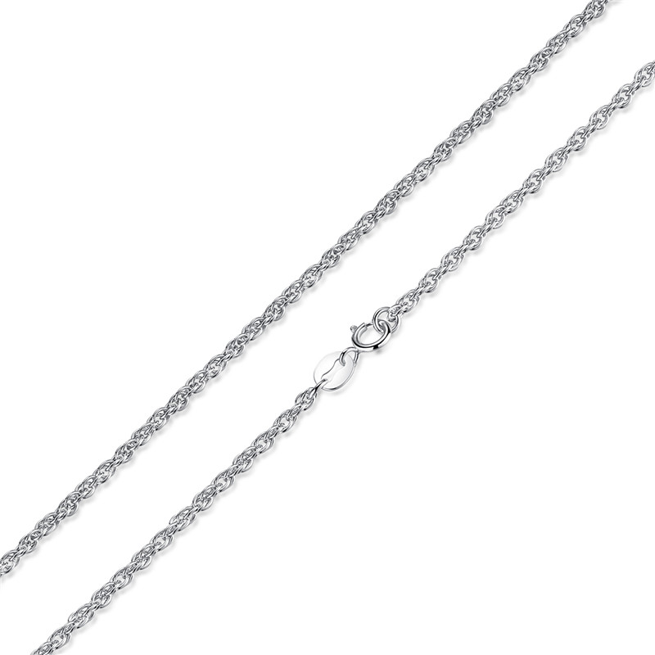 | SCA001-45 | 925银40c双扣十字链-925银项链 | 无字印 | 925银 | 3.9 | 链长:45cm链粗 1.5mm | 31 | SCA银配链
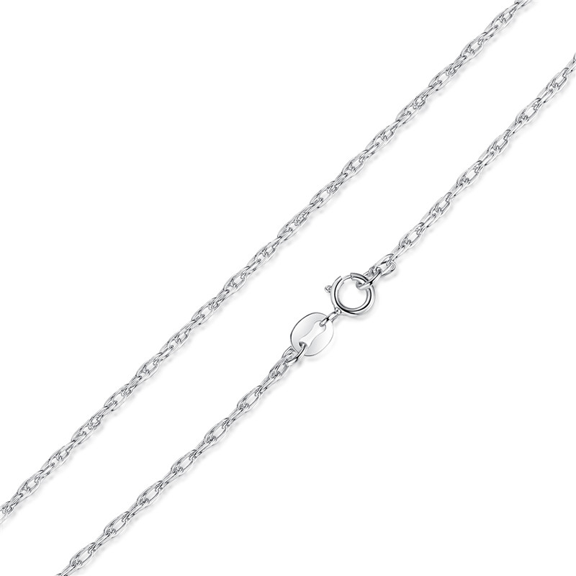 | SCA002-45 | 925银35c双扣十字链-925银项链 | 无字印 | 925银 | 2.7 | 链长:44.5cm链粗1.5mm | 24 | SCA银配链
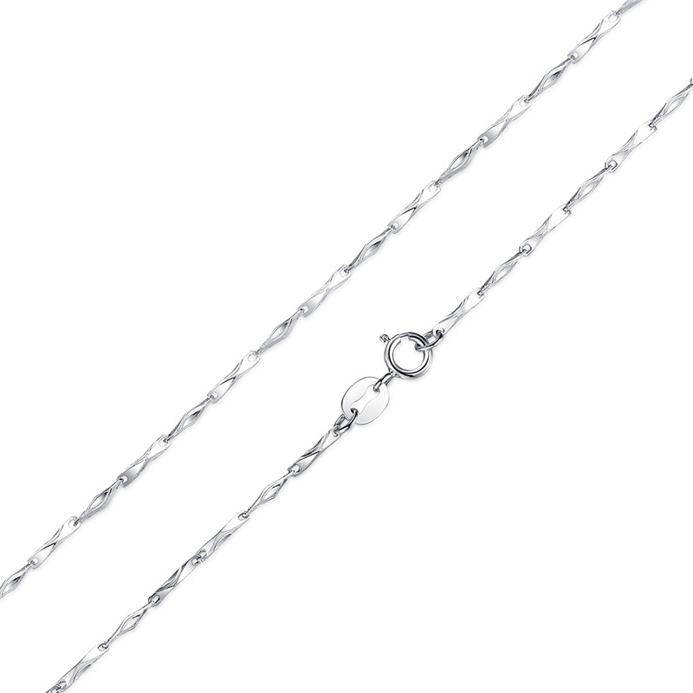 | SCA003-45 | 1.0mm元宝链-925银项链 | 无字印 | 925银 | 3.1 | 链长:44cm链粗: 1.0mm | 26 | SCA银配链
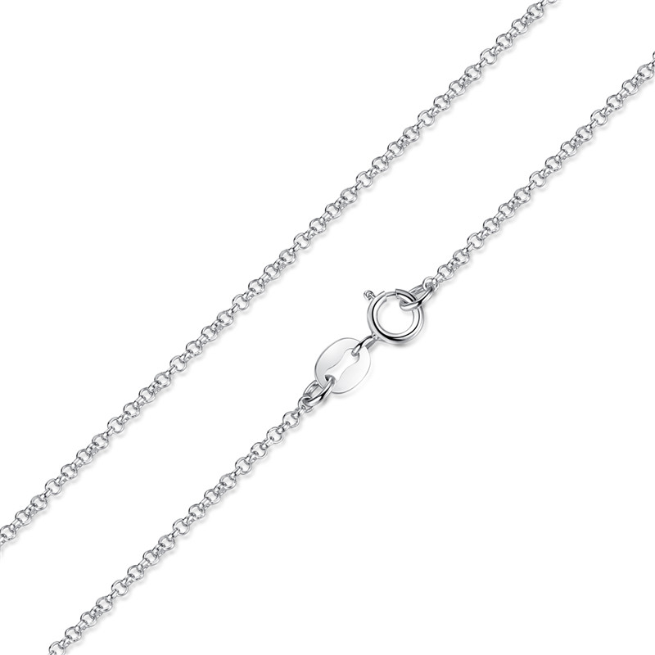 | SCA004-45 | 1.5mm珍珠链-925银项链 | 无字印 | 925银 | 2.2 | 链长:45cm链粗 1.5mm | 19 | SCA银配链
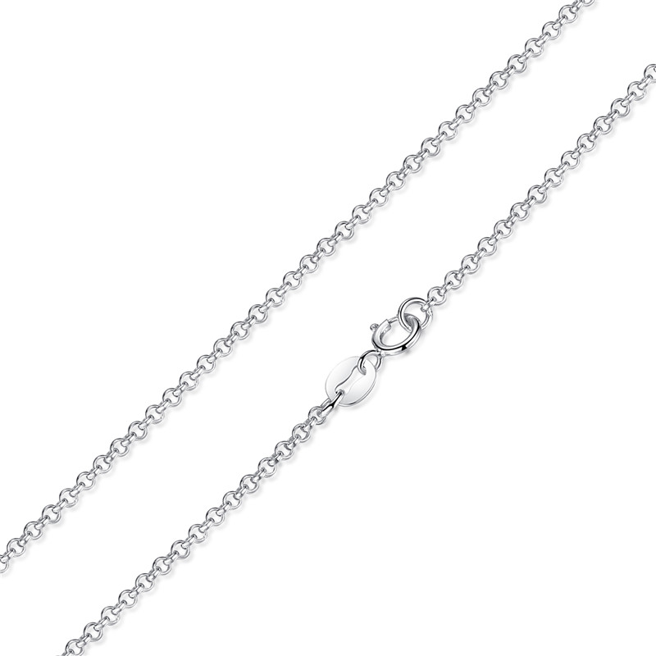 | SCA005-45 |  | 无字印 | 925银 | 2.6 | 长:45cm粗:1.8mm | 25 | SCA银配链
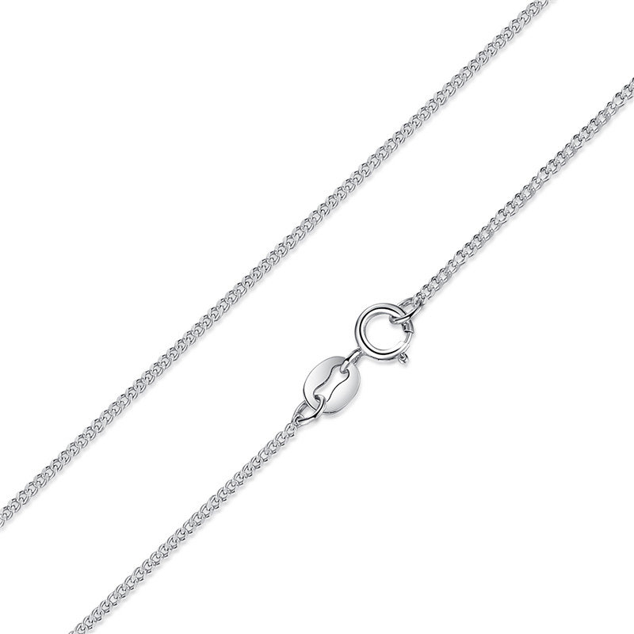 | SCA006-45 | 925银325c*1.2车侧身链-925银项链 | 无字印 | 925银 | 0.1 | 长:45 粗1.2mm | 15 | SCA银配链
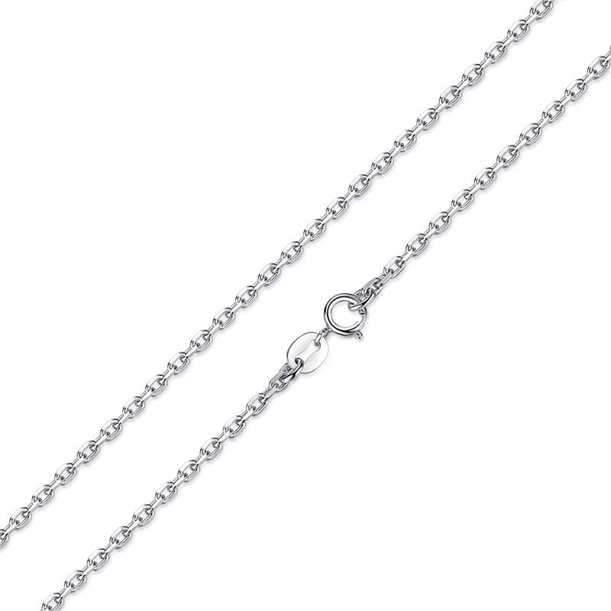 | SCA007-45 | 60c1.8*3.0车十字链-925银项链 | 无字印 | 925银 | 4.4 | 长:45 粗1.8*3.0mm | 32 | SCA银配链
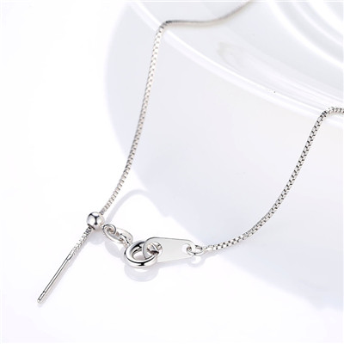 | SCA008-45 | 盒子链可调节-925银项链 | 无字印 | S925 | 2 | 粗0.8mm长45cm可调节 | 19 | SCA银配链
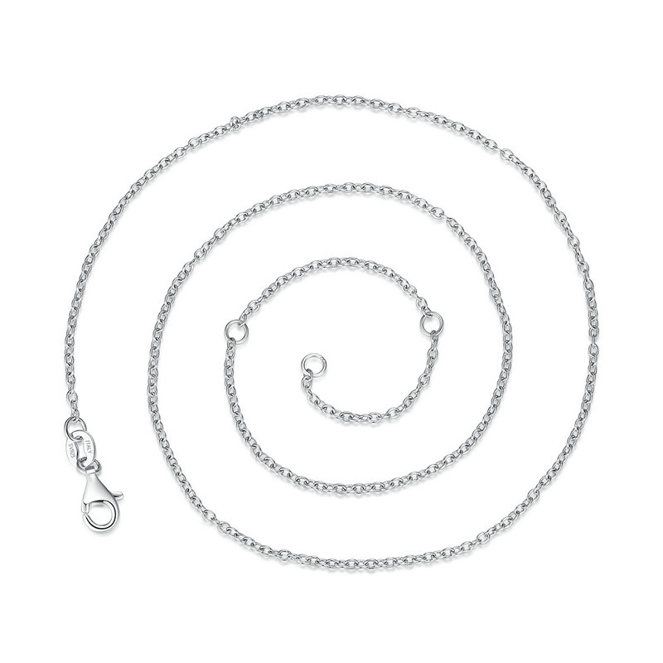 | SCA009-45 | 925银配链 | S925 | 925银+镀白金 | 1.7 | 长45CM | 22 | SCA银配链
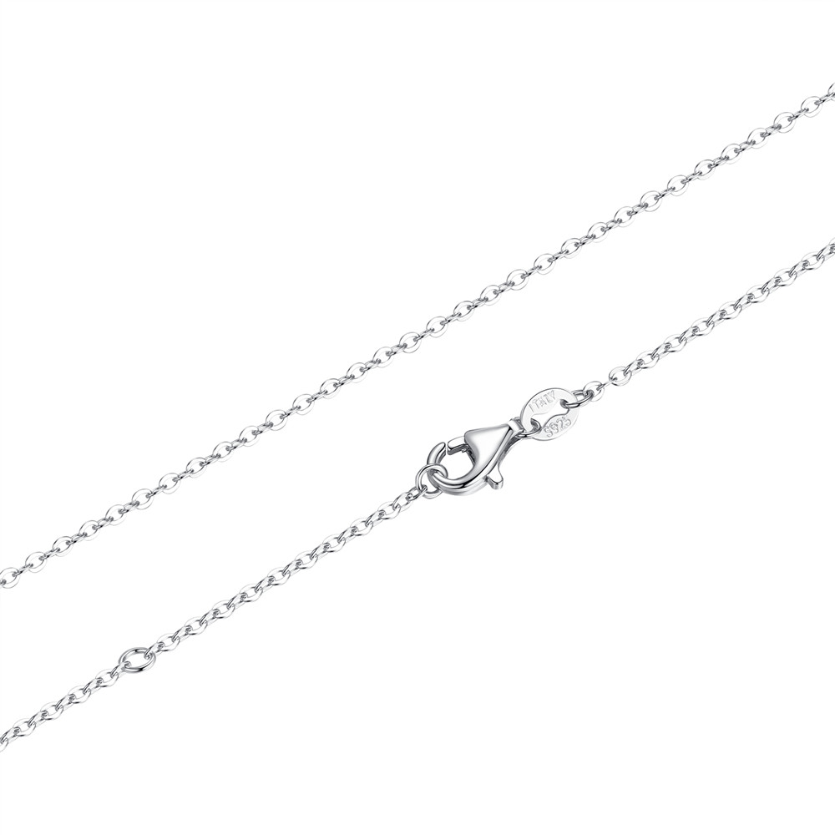 | SCA010-45 | 925银配链 | S925 | 925银+镀白金 | 0.1 | 长45CM 粗1.5mm | 22 | SCA银配链
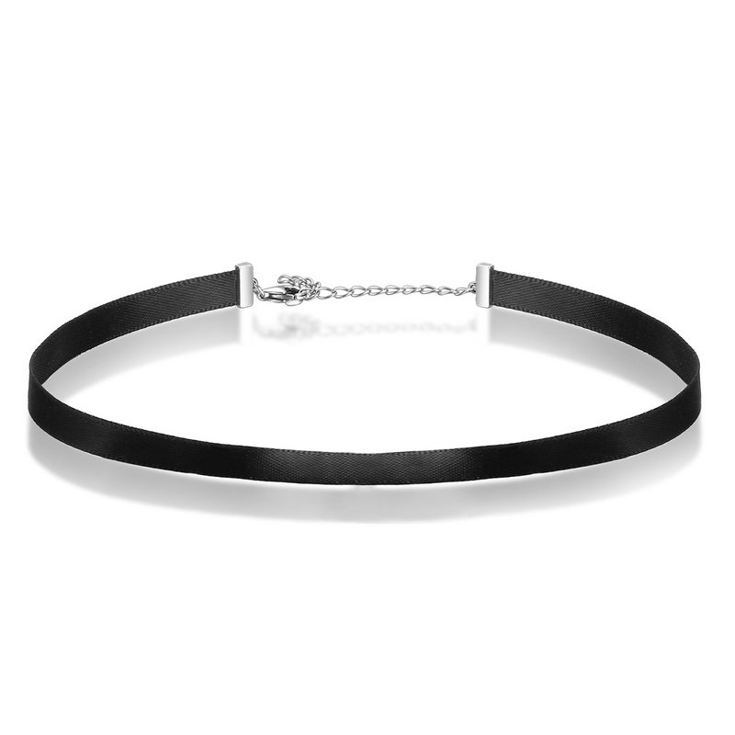 | SCA011 | 织带项圈-925银项链 | S925 | 925银+织带 | 1 | 31+7CM | 15 | SCA银配链
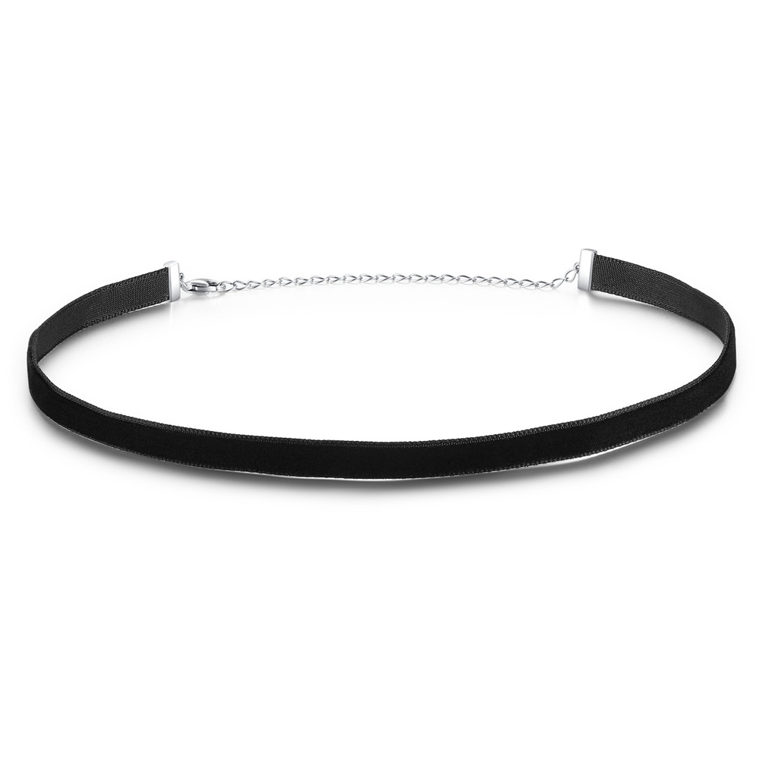 | SCA012 | 植绒带项圈-925银项链 | 无字印 | 植绒织带+925银+氧化银工艺 | 1.8 | 总长31+7CM 织带：30CM | 16 | SCA银配链
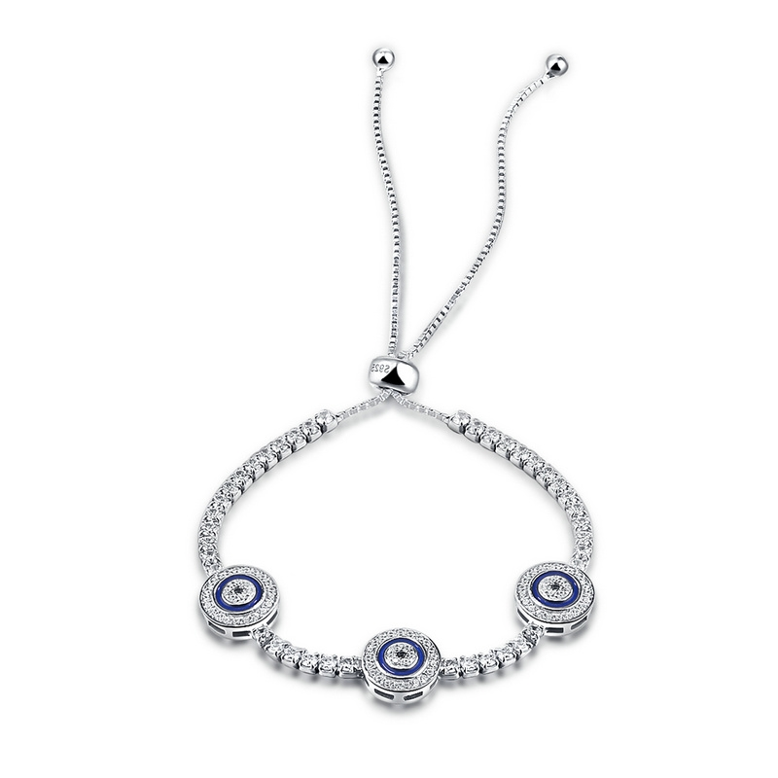 | SCB002 | 典雅风情-925银手链/手镯 | S925 | 925银+镀白金+锆石+滴油 | 0.1 | 总长：25.5CM 小圆形：1*1CM | 85 | SCB银手链/手镯
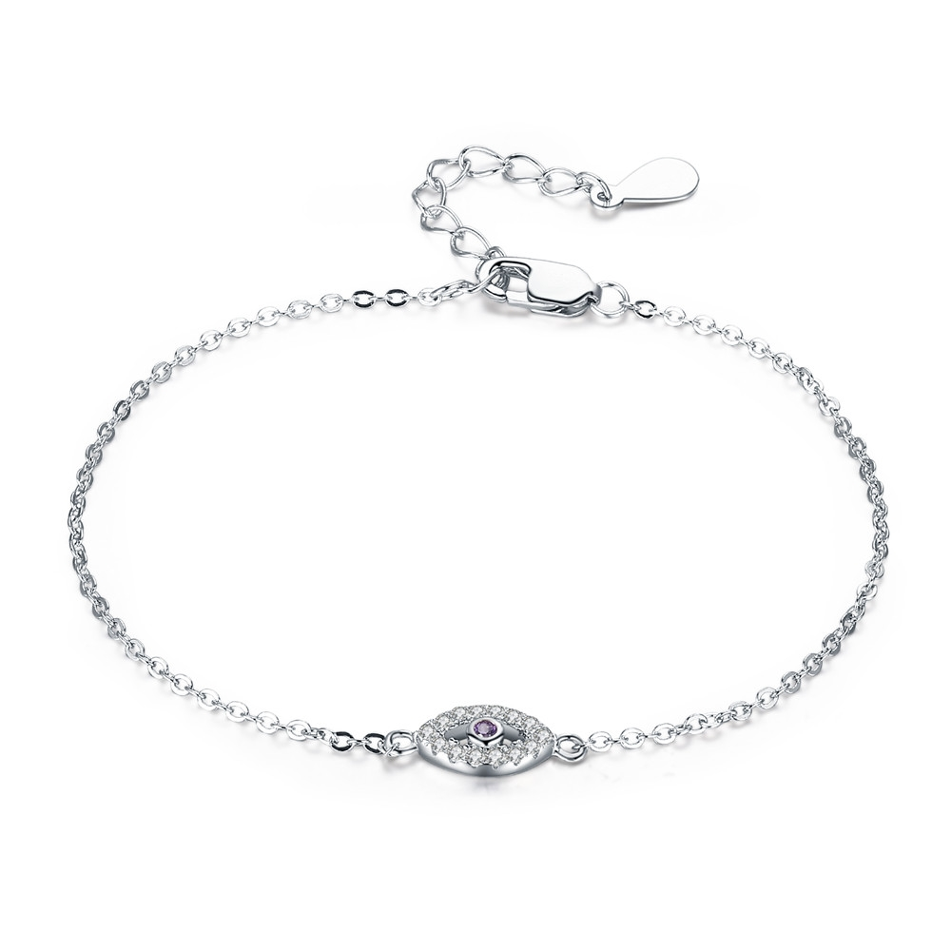 | SCB003 | 纯银手链-925银手链/手镯 | S925 | 925银+锆石+镀真白金 | 6.7 | 总长：15+3CM 眼睛：1.3*0.5CM | 27 | SCB银手链/手镯
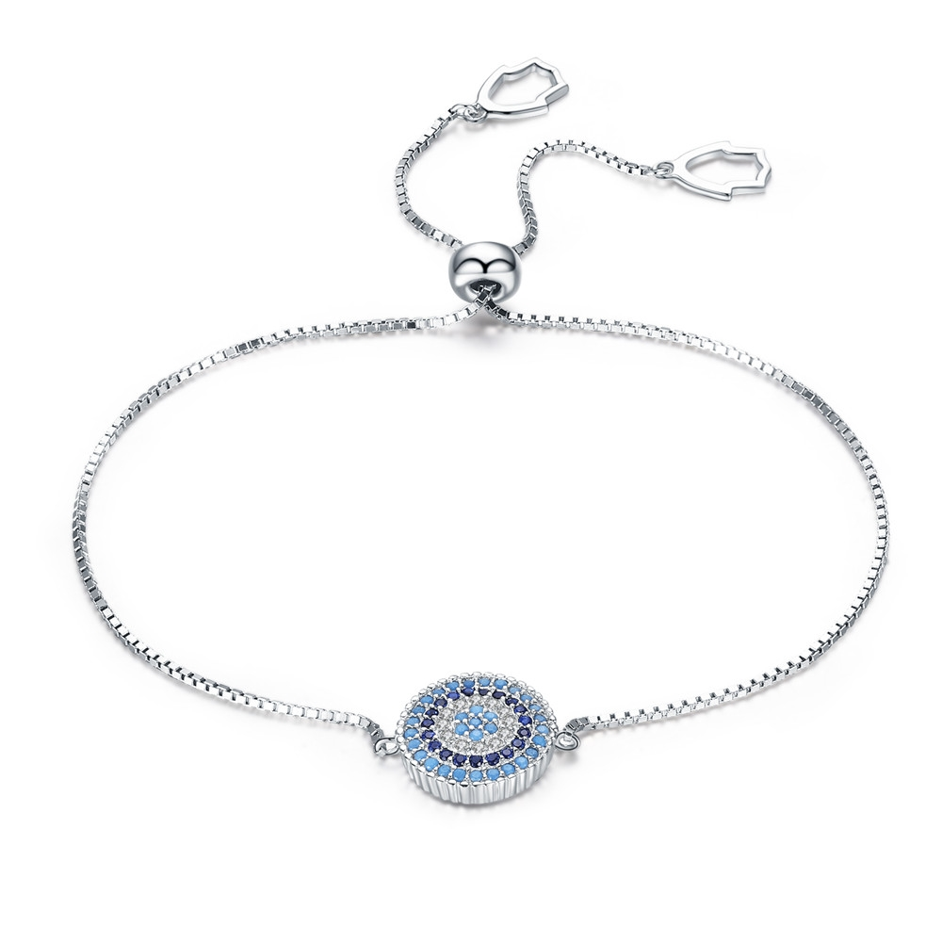 | SCB005 | 纯银手链-925银手链/手镯 | S925 | 925银+锆石+镀真白金 | 3.1 | 圆：1.2*1.2CM 总长24.5CM | 53 | SCB银手链/手镯
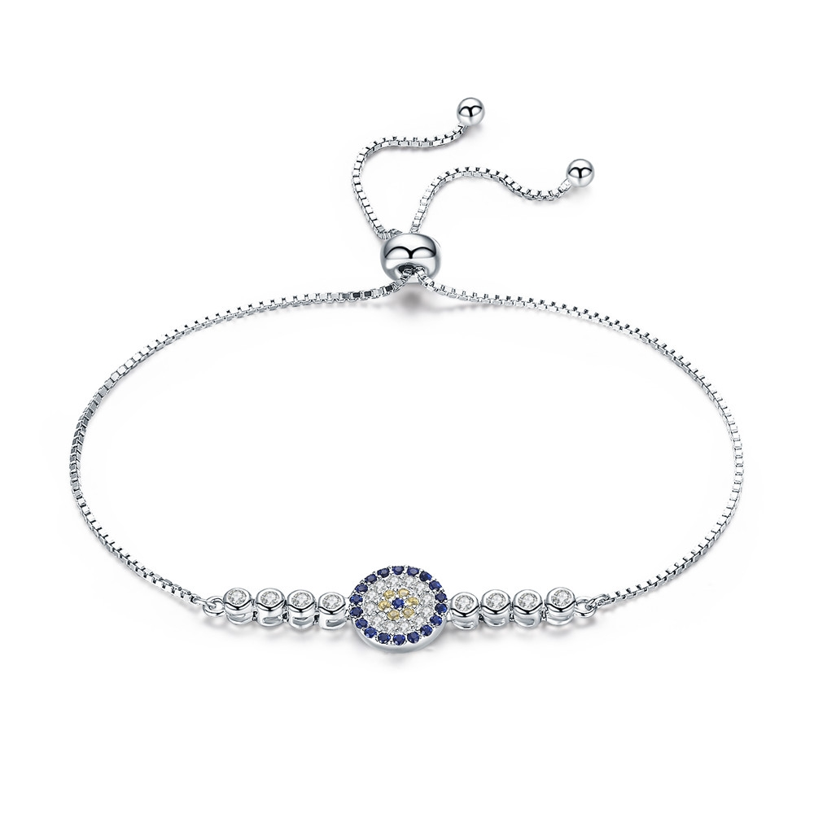 | SCB006 | 纯银手链-925银手链/手镯 | S925 | 925银+锆石+镀真白金 | 3.4 | 圆：1*1CM 总长：25.5CM | 61 | SCB银手链/手镯
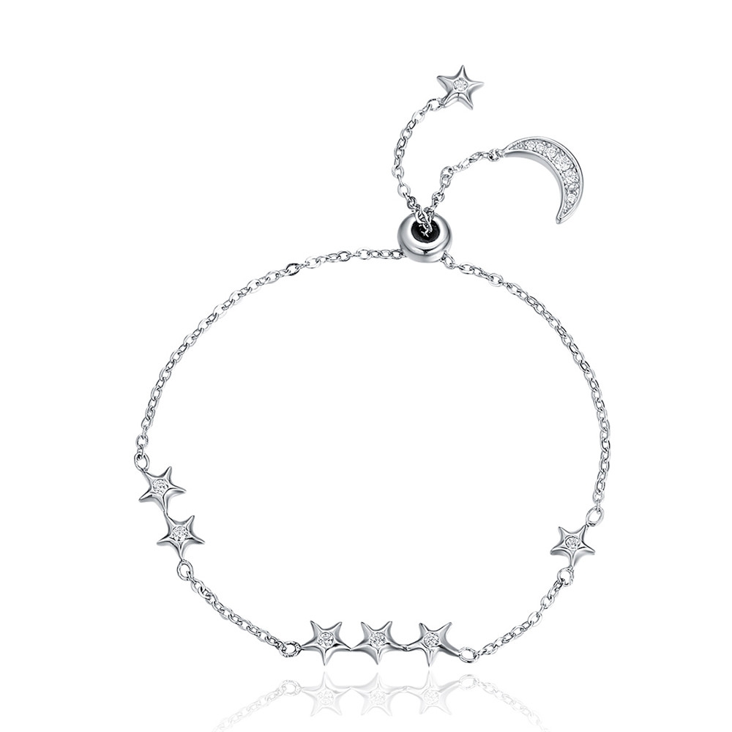 | SCB007 | 星月密语-925银手链/手镯 | 小草+S925 | 925银+镀白金+锆石 | 2.4 | 总长：24CM 星星：2.4*0.6CM | 41 | SCB银手链/手镯
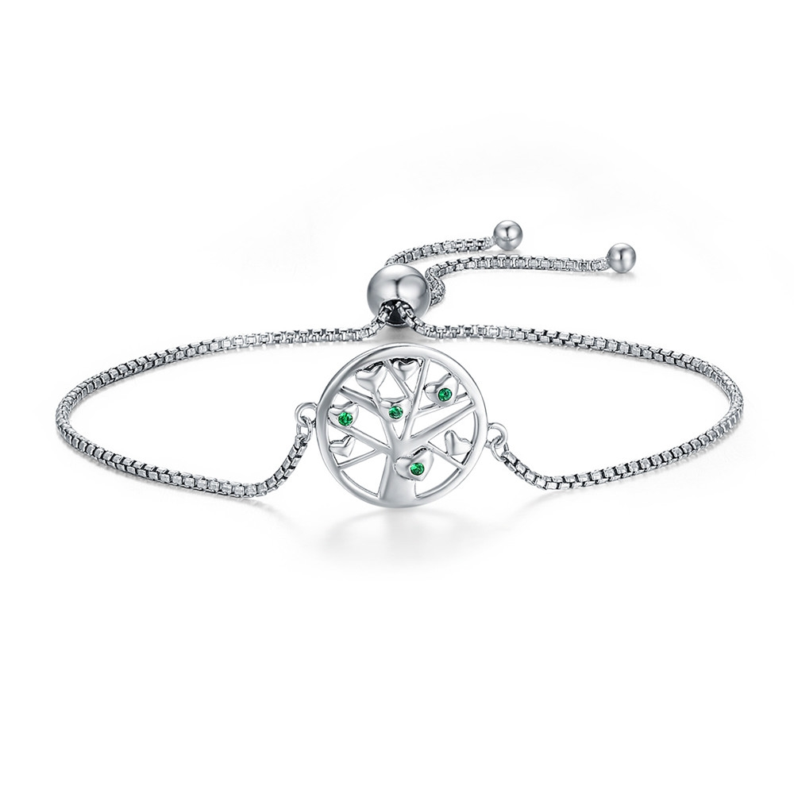 | SCB010 | 生命树-925银手链/手镯 | 小草+S925 | 925银+氧化+锆石 | 2.1 | 总长：26CM 吊坠：1.9*1.5CM | 59 | SCB银手链/手镯
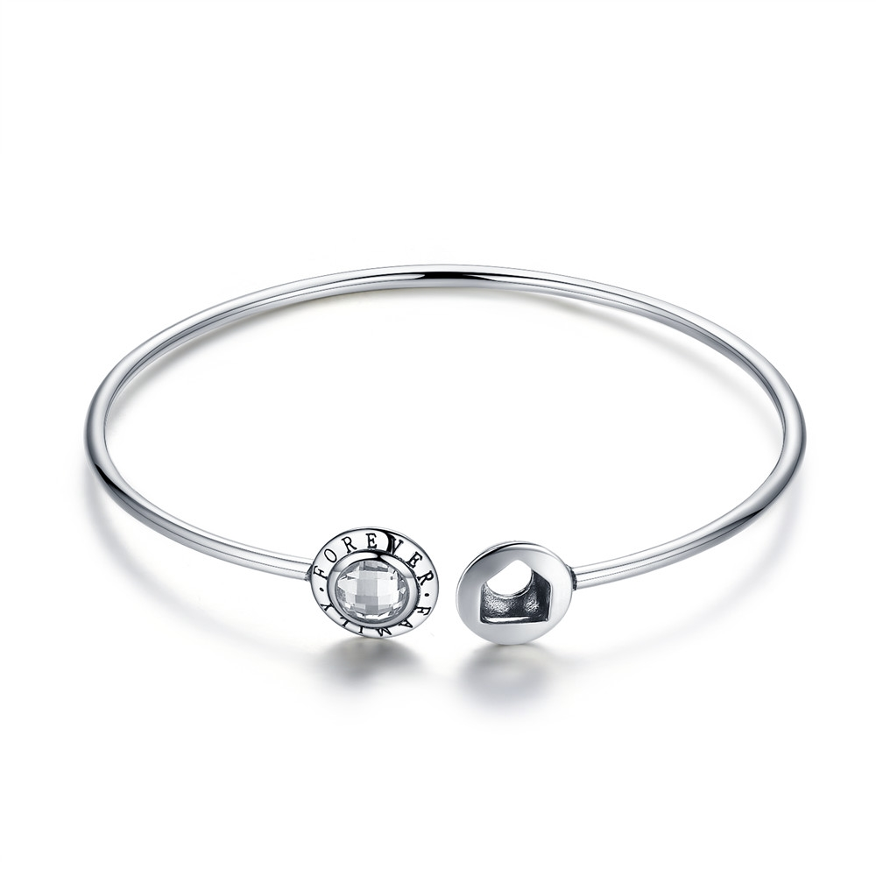 | SCB011 | 永恒的家-925银手链/手镯 | 小草+S925 | 925银+锆石+氧化 | 0.7 | 圈粗：0.2CM | 50 | SCB银手链/手镯
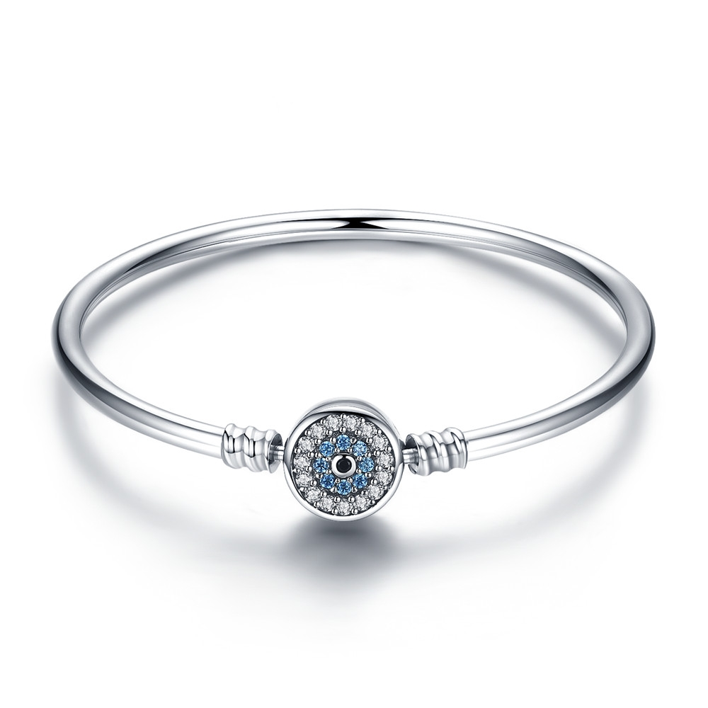 | SCB012-17 | 守护之眼-925银手链/手镯 | 小草+S925 | 925银+氧化+锆石 | 0.1 | 扣头：1.1*1.1CM | 85 | SCB银手链/手镯
 | SCB012-19 | 守护之眼-925银手链/手镯 | 小草+S925 | 925银+氧化+锆石 | 10.2 | 扣头：1.1*1.1CM | 87 | SCB银手链/手镯
 | SCB012-21 | 守护之眼-925银手链/手镯 | 小草+S925 | 925银+氧化+锆石 | 8.7 | 扣头：1.1*1.1CM | 92 | SCB银手链/手镯
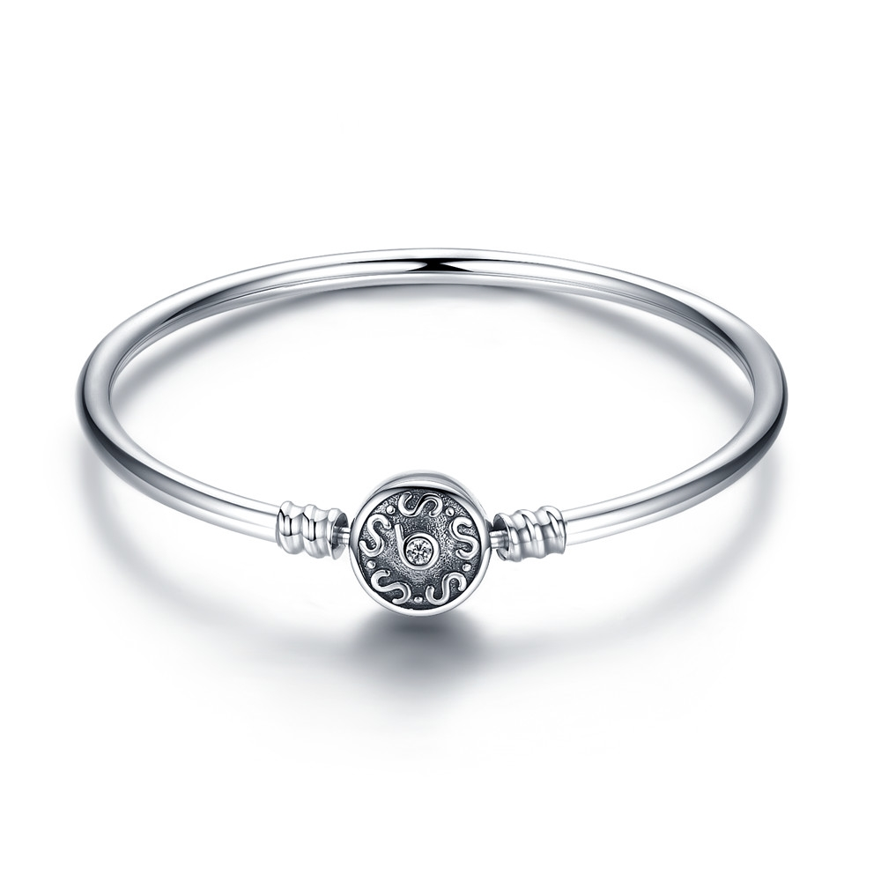 | SCB013-17 | 复古之韵-925银手链/手镯 | 小草+S925 | 925银+氧化 | 9.4 | 扣头：1.1*1.1CM | 86 | SCB银手链/手镯
 | SCB013-19 | 复古之韵-925银手链/手镯 | 小草+S925 | 925银+氧化 | 9.8 | 扣头：1.1*1.1CM | 88 | SCB银手链/手镯
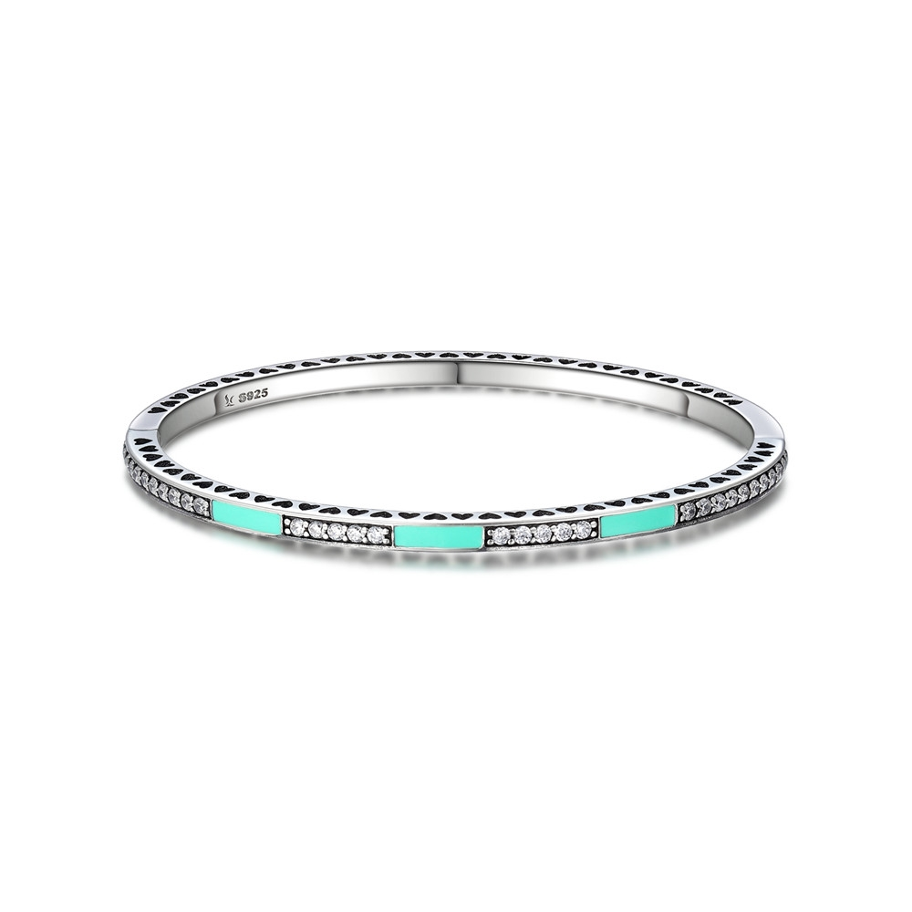 | SCB016-17.5 | 清新气质-925银手链/手镯 | 小草+S925 | 925银+氧化+锆石+滴油 | 14 | 宽：0.35CM 周长17.5CM | 132 | SCB银手链/手镯
 | SCB016-19 | 清新气质-925银手链/手镯 | 小草+S925 | 925银+氧化+锆石+滴油 | 11.3 | 宽：0.35CM | 132 | SCB银手链/手镯
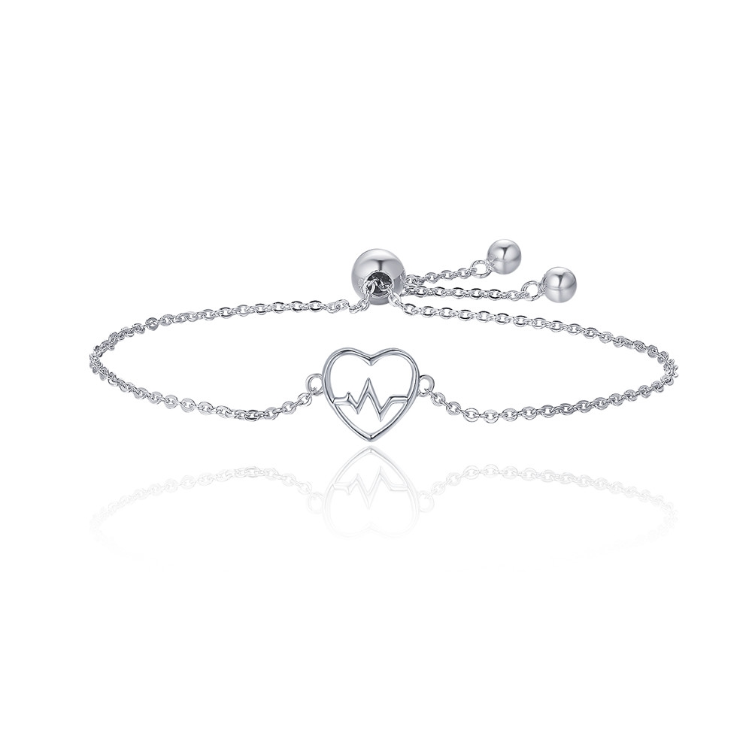 | SCB019 | 爱的心电图-925银手链/手镯 | 小草+S925 | 925银+镀白金+锆石 | 2.1 | 总长21.3CM | 35 | SCB银手链/手镯
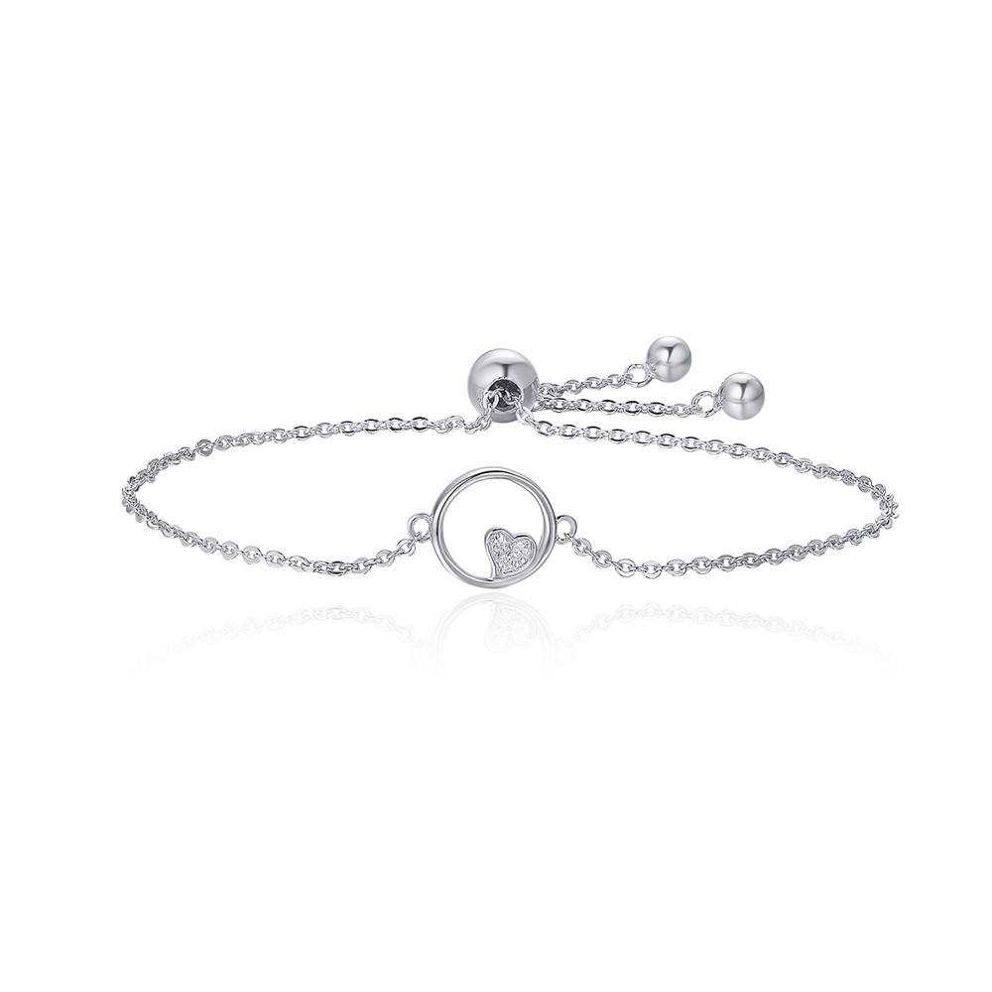 | SCB020 | 甜心宝贝-925银手链/手镯 | 小草+S925 | 925银+镀白金+锆石 | 2.8 | 总长21.3CM | 37 | SCB银手链/手镯
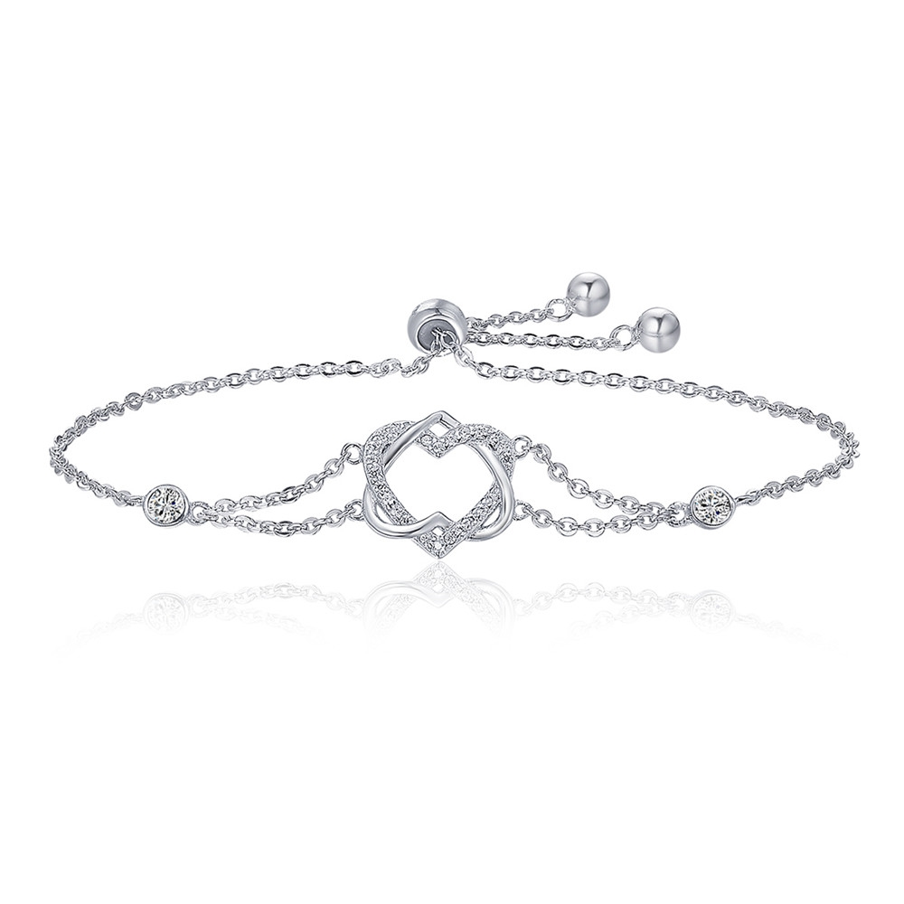 | SCB022 | 爱的心电图-925银手链/手镯 | 小草+S925 | 925银+镀白金+锆石 | 2.2 | 心形：1.8*1.8CM 总厂：22CM | 46 | SCB银手链/手镯
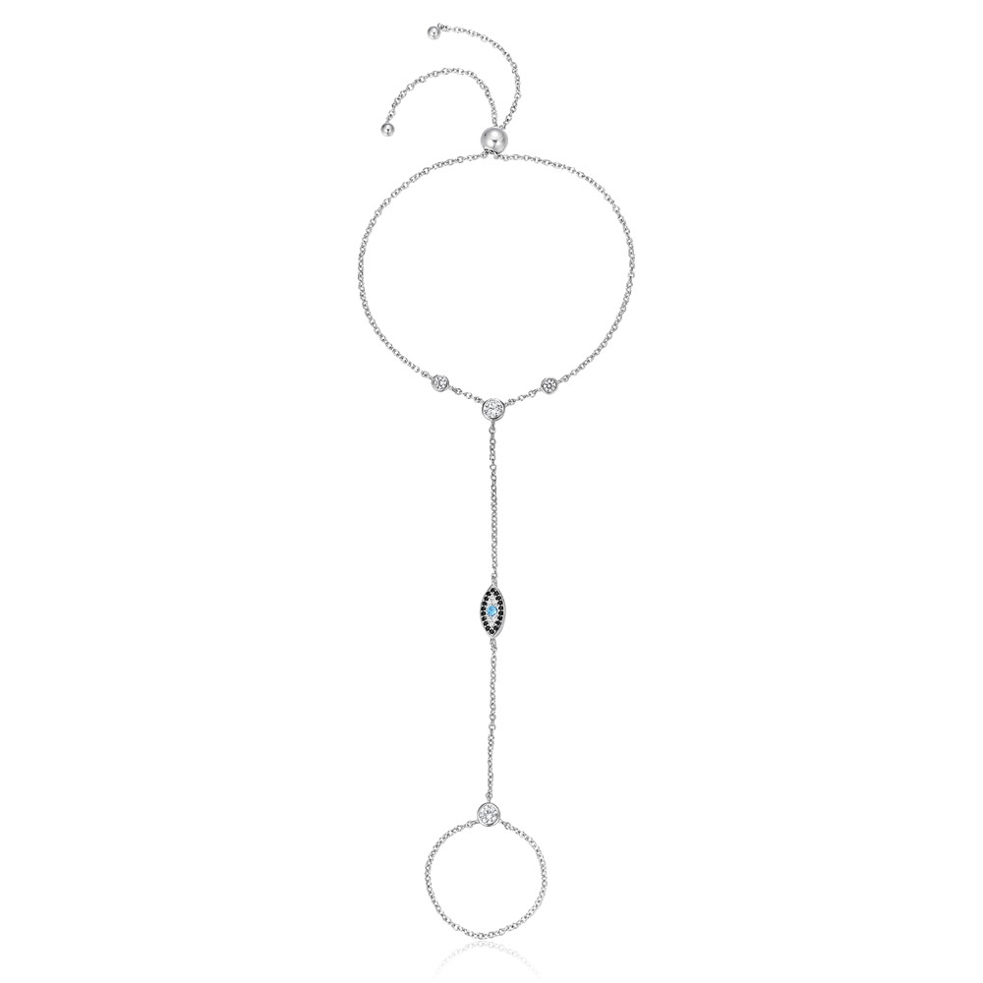 | SCB023 | 蓝眼睛的魔法-925银手链/手镯 | 小草+S925 | 925银+镀白金+锆石 | 1.9 | 手链总长：28CM | 58 | SCB银手链/手镯
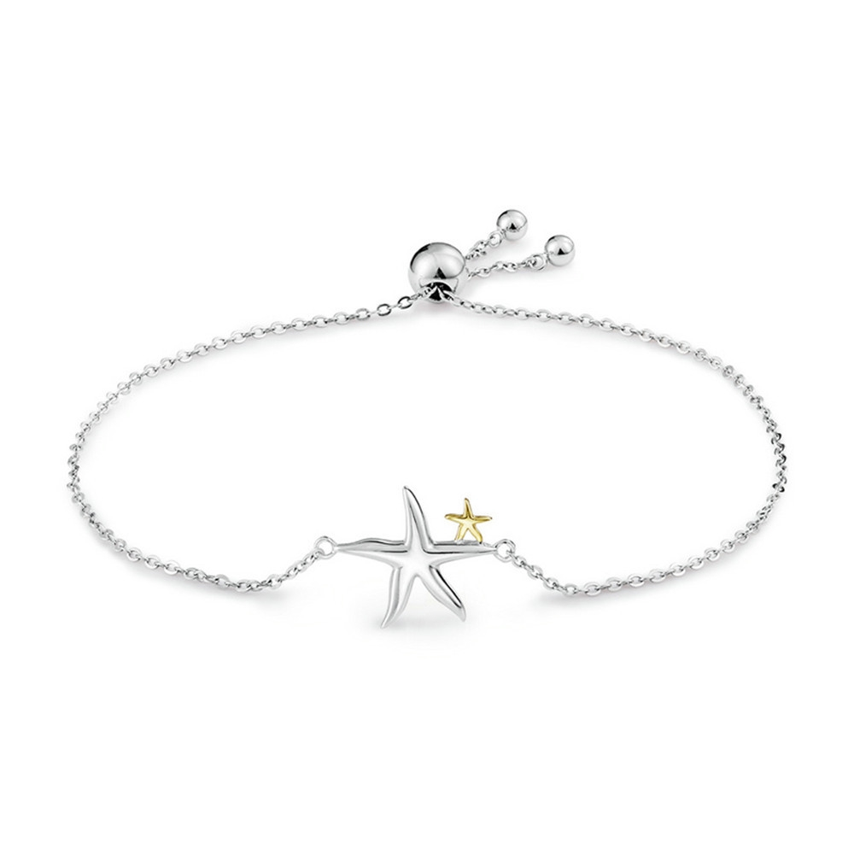 | SCB025 | 海星童话-925银手链/手镯 | 小草+S925 | 925银+镀k金+镀白金 | 2.5 | 总长：25CM 星星：1.8*1.3CM | 32 | SCB银手链/手镯
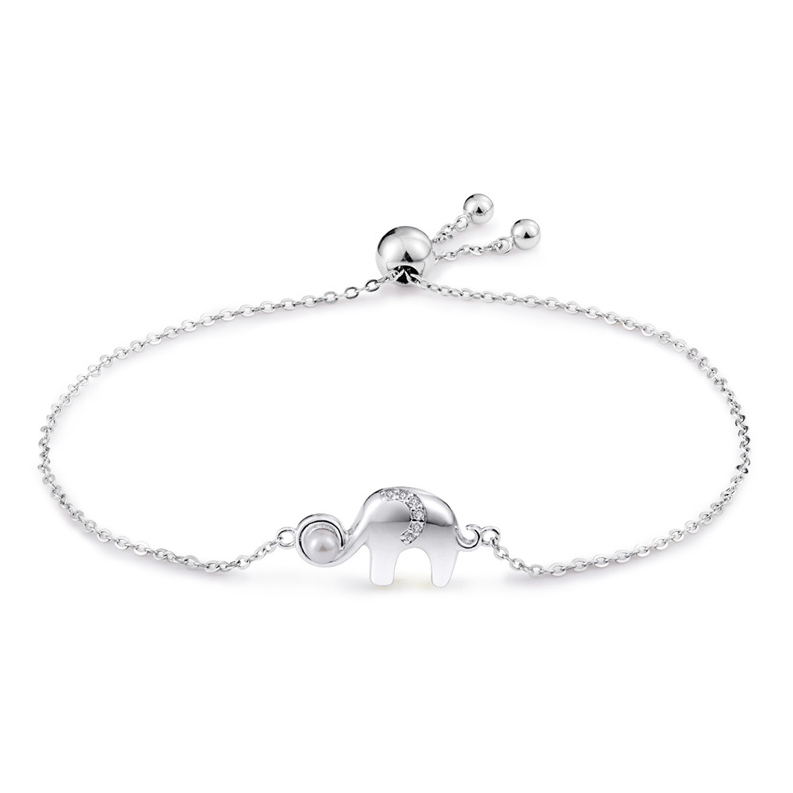 | SCB027 | 幸运小象-925银手链/手镯 | 小草+S925 | 925银+镀白金+淡水珠+锆石 | 3.3 | 总长：25CM 大象：2*1CM 淡水珠：0.3*0.3CM | 38 | SCB银手链/手镯
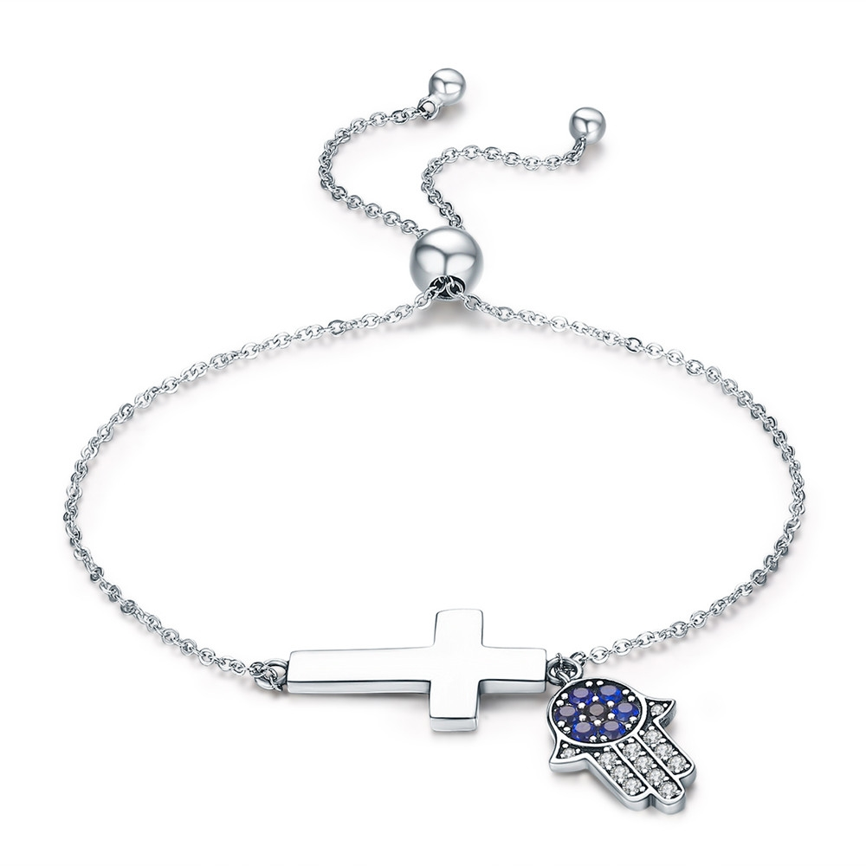 | SCB028 | 信仰的力量-925银手链/手镯 | 小草+S925 | 925银+氧化+锆石 | 2.7 | 总长：24.5CM 十字架：1.2*2.5CM 手：1.7*1.2CM | 44 | SCB银手链/手镯
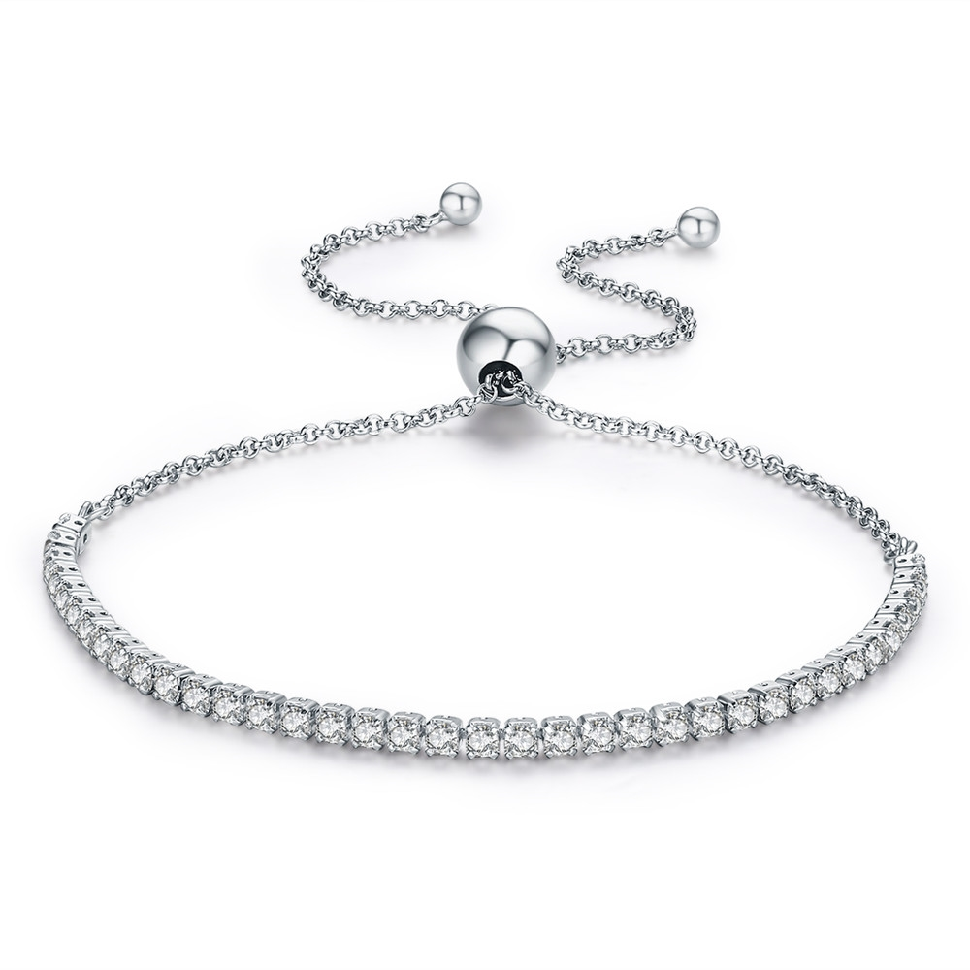 | SCB029 | 含情脉脉-925银手链/手镯 | S925 | 925银+氧化+锆石 | 0.1 | 总长:27CM 宽：0.2CM | 44 | SCB银手链/手镯
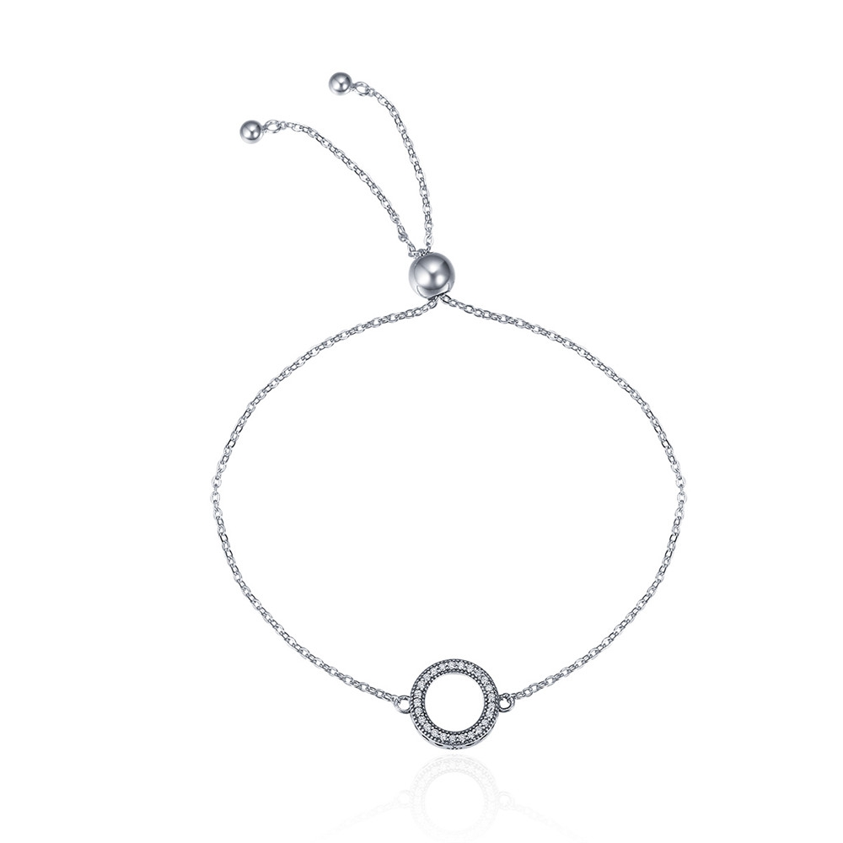 | SCB030 | 年轮-925银手链/手镯 | 小草+S925 | 925银+氧化+锆石 | 0.1 | 总长:26.5CM 吊坠：1.5*1.1CM | 38 | SCB银手链/手镯
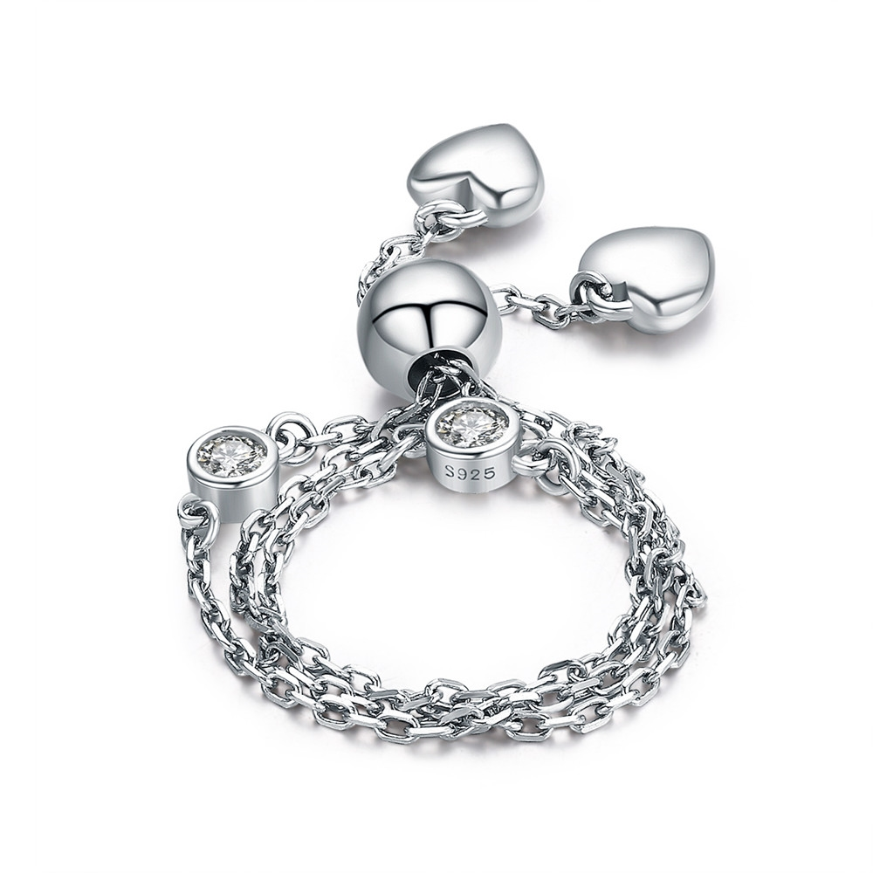 | SCB032 | 晶莹之境-925银手链/手镯 | 小草+S925 | 925银+镀白金+锆石 | 2.4 | 总长：22.4CM | 40 | SCB银手链/手镯
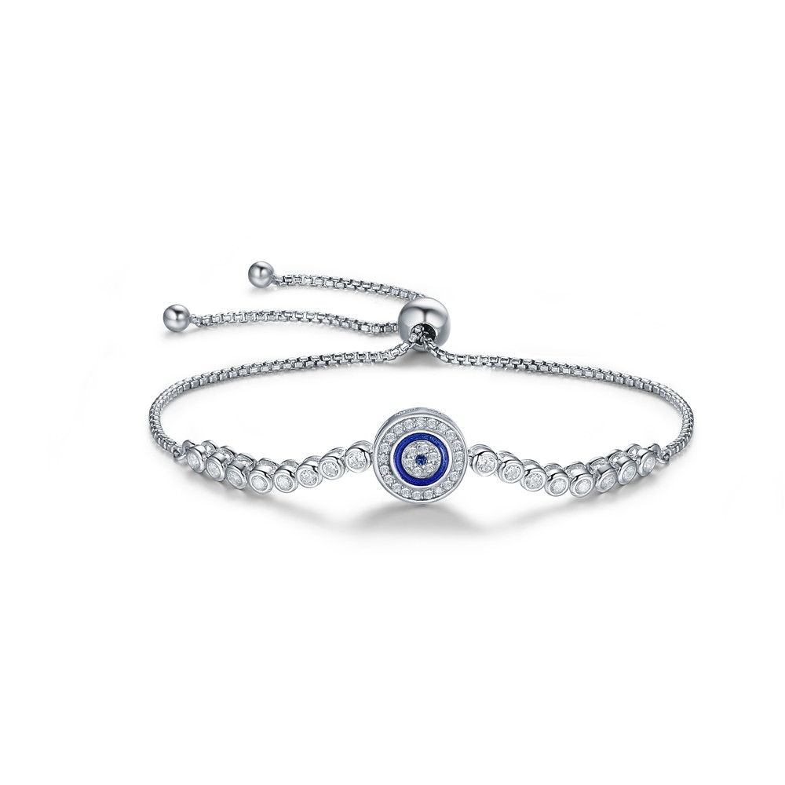 | SCB033 | 恶魔之眼-925银手链/手镯 | S925 | 925银+镀白金+滴油+锆石 | 4.6 | 总长25CM 长宽1*1cm | 63 | SCB银手链/手镯
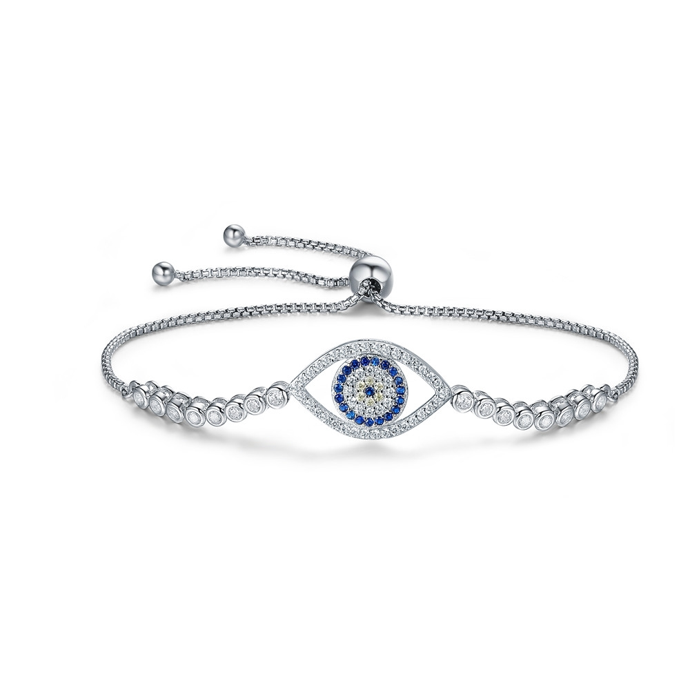 | SCB034 | 守护之眼-925银手链/手镯 | S925 | 925银+镀白金+锆石 | 5.3 | 总长25CM 长宽1.8*1.1cm | 78 | SCB银手链/手镯
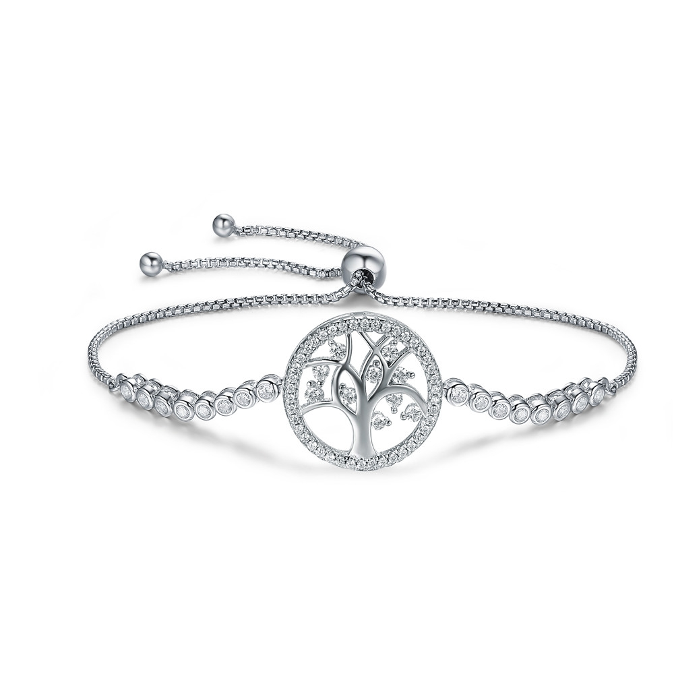 | SCB035 | 璀璨生命树-925银手链/手镯 | S925 | 925银+镀白金+锆石 | 6 | 总长25CM 长宽1.7*1.7cm | 78 | SCB银手链/手镯
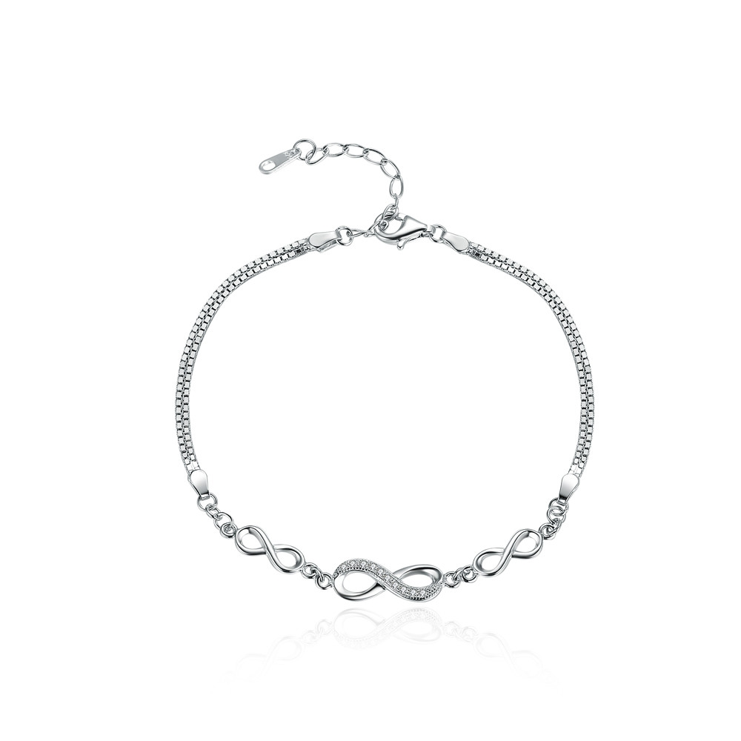 | SCB037 | 无尽优雅-925银手链/手镯 | S925 | 925银+镀白金+锆石 | 3.6 | 总长22CM 长宽2*0.6cm | 50 | SCB银手链/手镯
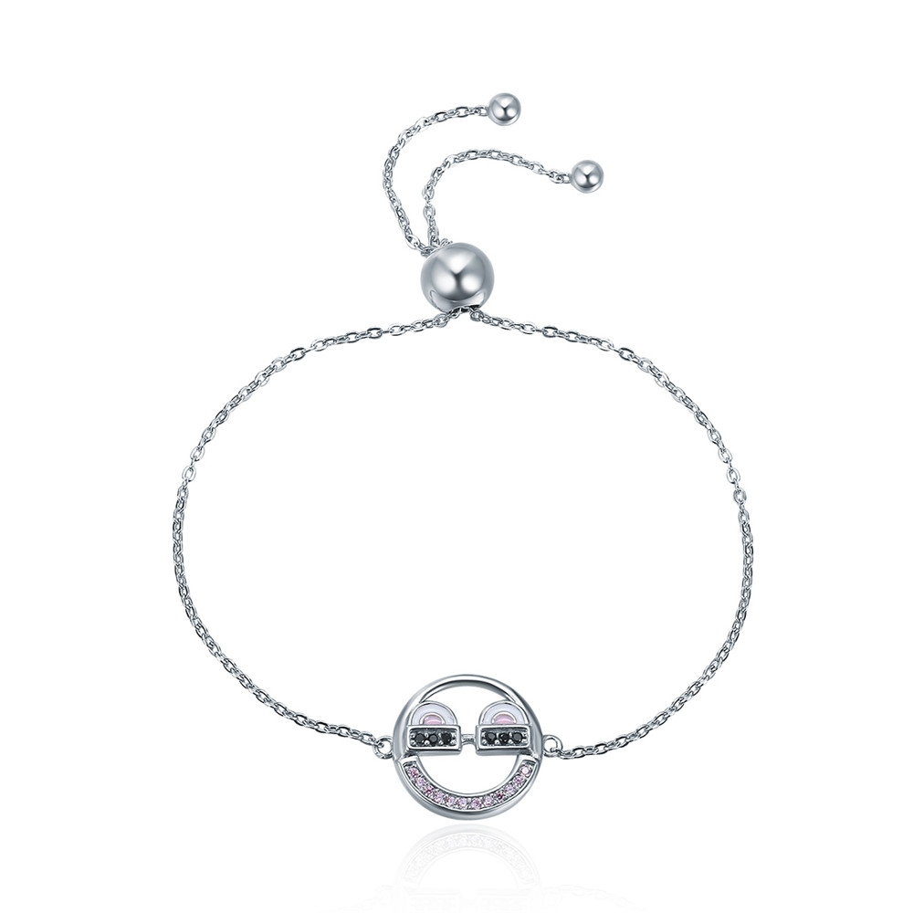 | SCB040 | 装酷表情-925银手链/手镯 | 小草+S925 | 925银+氧化+锆石+滴油 | 2.2 | 总长：23CM 吊坠：1.8*1.4CM | 40 | SCB银手链/手镯
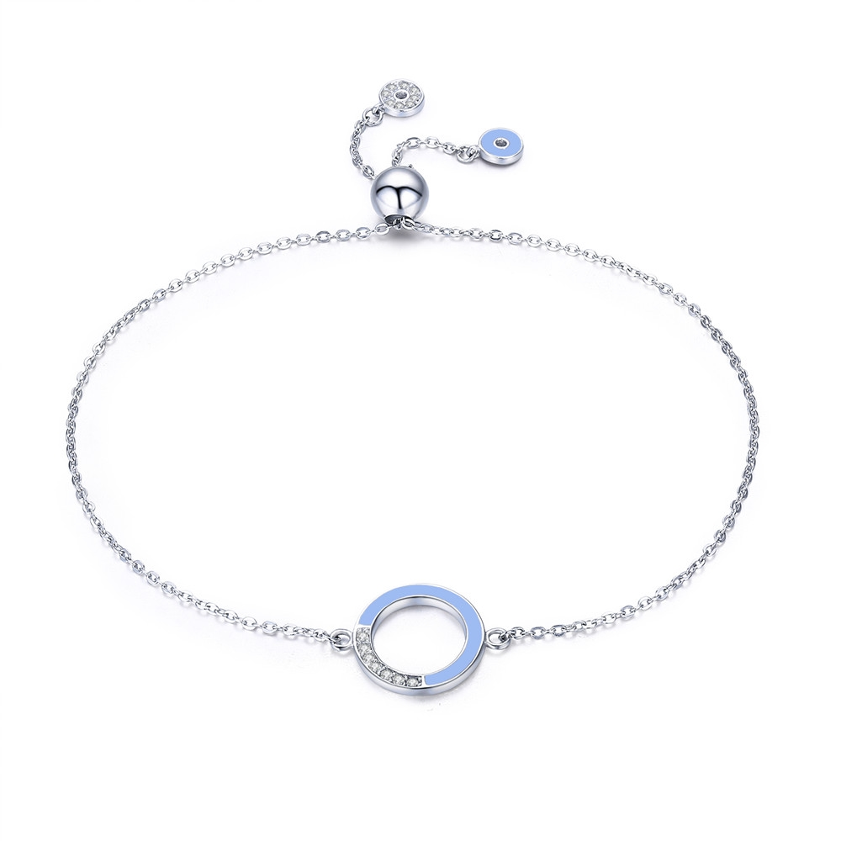 | SCB041 | 致简几何-925银手链/手镯 | 小草+S925 | 925银+氧化+滴油+锆石 | 1.9 | 总长：25CM 圆形1.3*1.3CM | 38 | SCB银手链/手镯
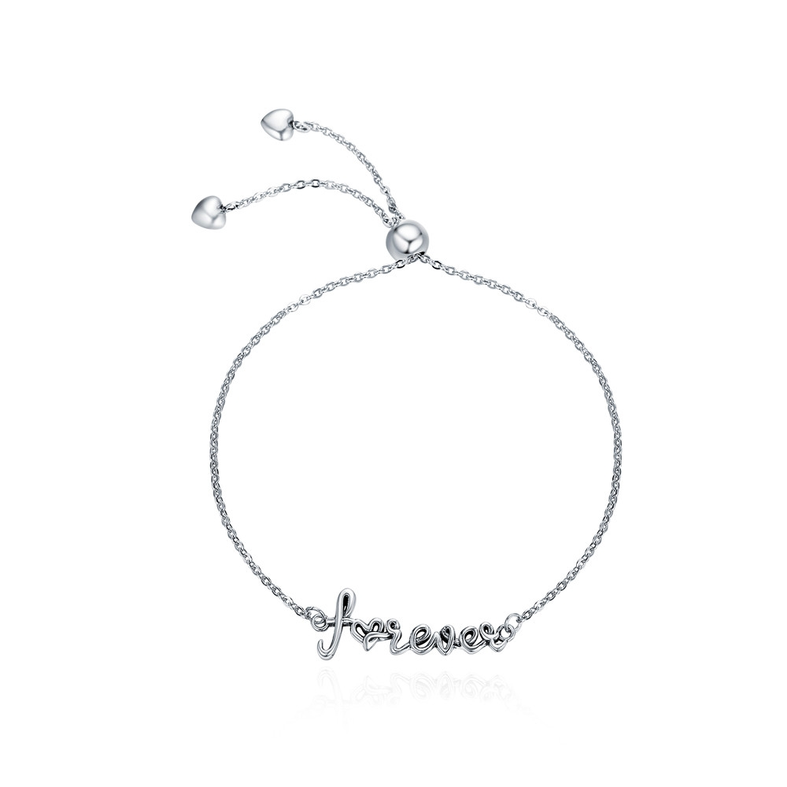 | SCB042 | 永恒的爱-925银手链/手镯 | 小草+S925 | 925银+氧化 | 1.1 | 总长25CM 长宽2.7*1CM | 36 | SCB银手链/手镯
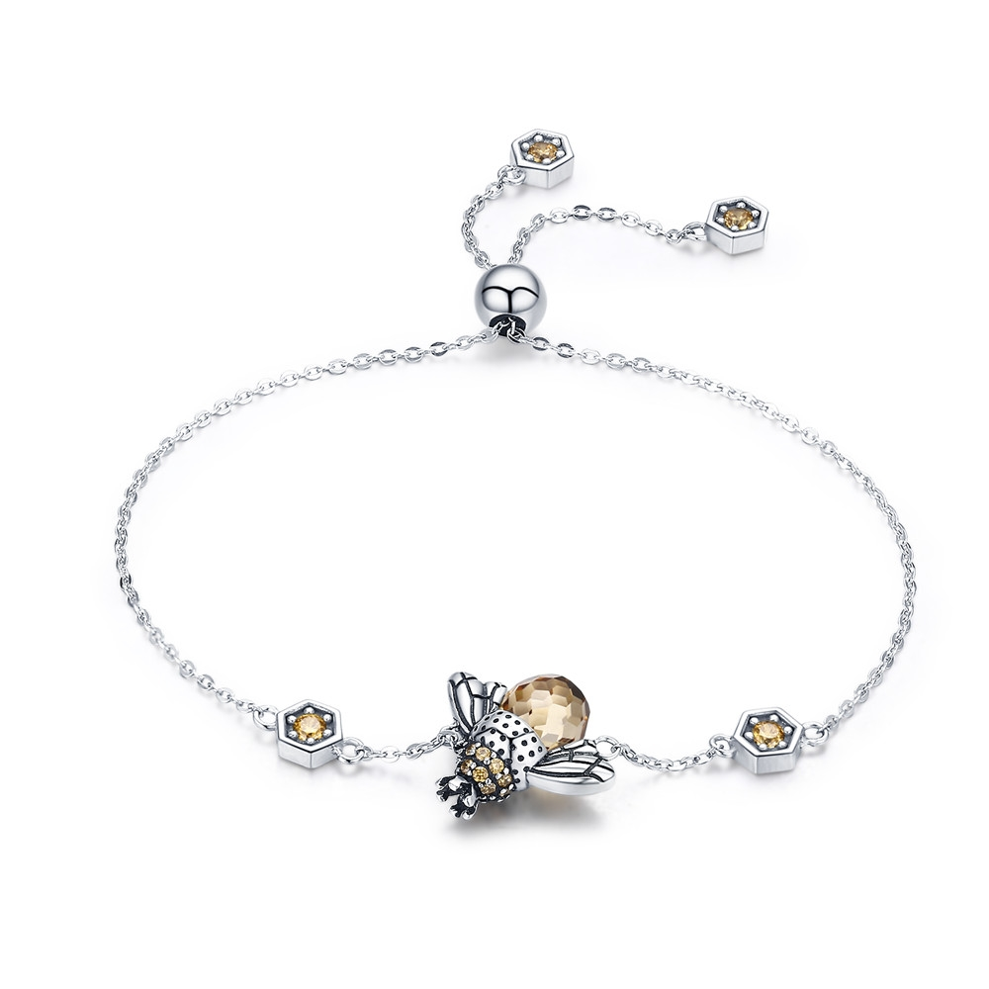 | SCB043 | 蜂舞-925银手链/手镯 | 小草+S925 | 925银+氧化+锆石+玻璃 | 5.15 | 长宽1.5*1.9cm链长22cm | 65 | SCB银手链/手镯
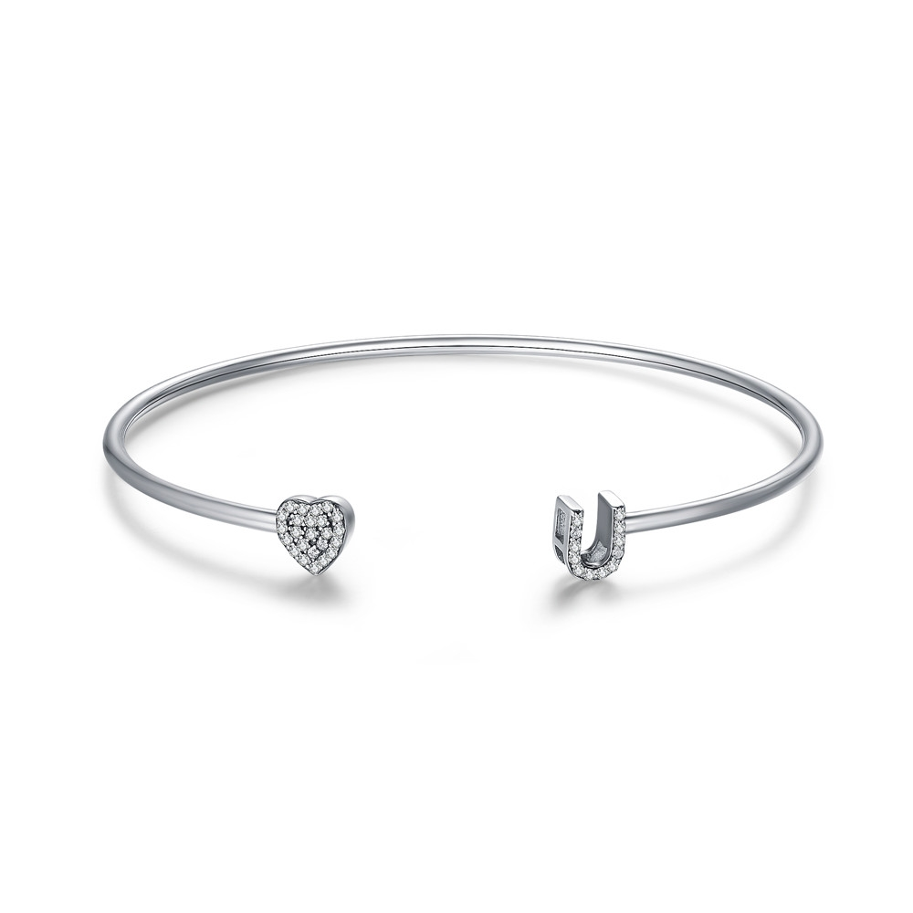 | SCB044 | 爱你-925银手链/手镯 | 小草+S925 | 925银+氧化+锆石 | 0.1 | 手镯外直径：6.5CM 手镯粗：0.2CM 心形：0.7*0.7CM | 46 | SCB银手链/手镯
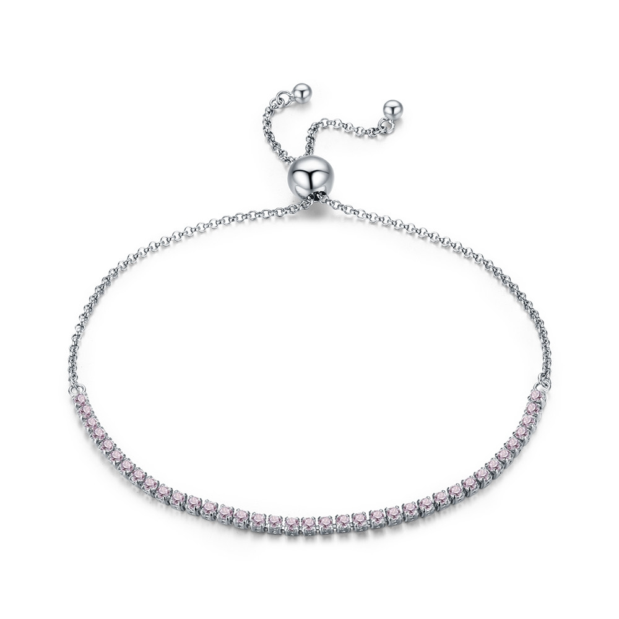 | SCB045 | 优雅相伴-925银手链/手镯 | S925 | 925银+镀白金+锆石 | 0.1 | 总长:27CM 宽：0.2CM | 45 | SCB银手链/手镯
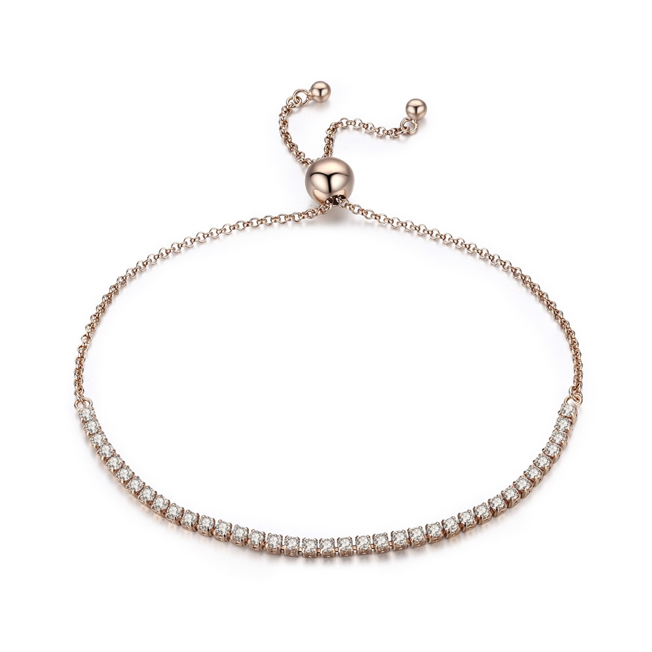 | SCB046 | 优雅相伴-925银手链/手镯 | S925 | 925银+镀真金+锆石 | 0.1 | 总长:27CM 宽：0.2CM | 44 | SCB银手链/手镯
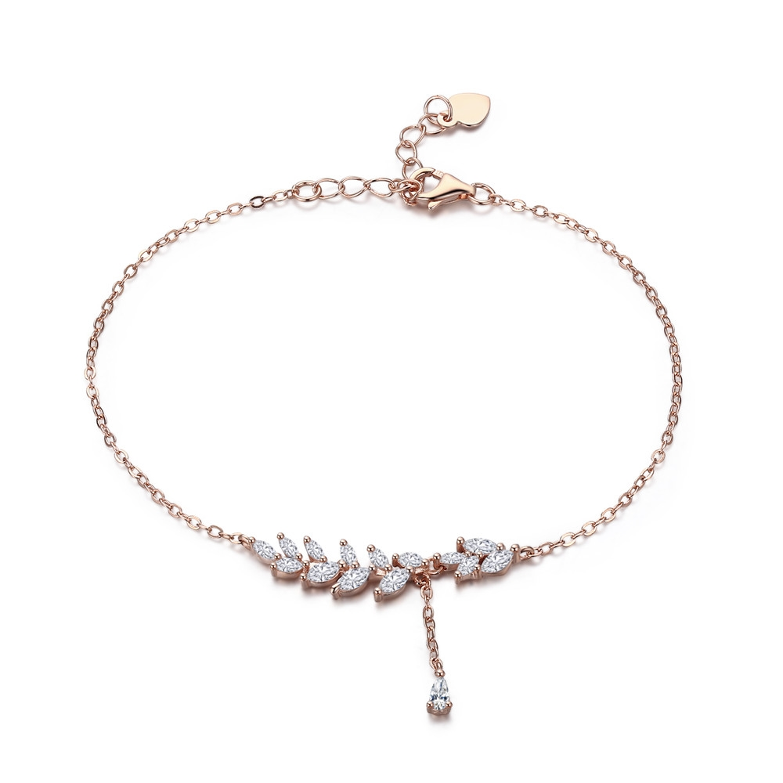 | SCB049 | 芳菲-925银手链/手镯 | S925 | 925银+镀玫瑰金+锆石 | 2 | 叶子长宽3.3*0.7cm吊坠长1.8cm链长22cm | 38 | SCB银手链/手镯
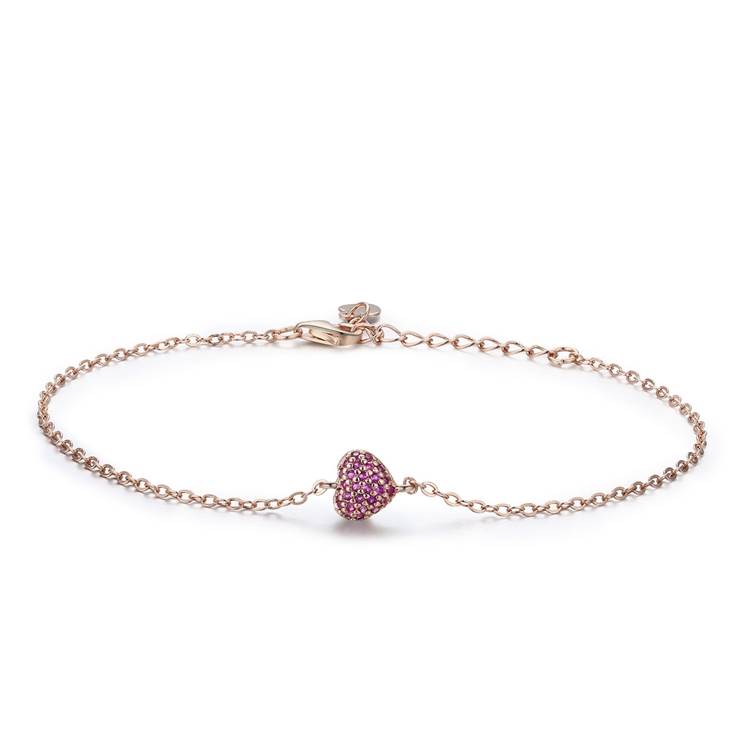 | SCB050 | 优雅的心-925银手链/手镯 | S925 | 925银+镀玫瑰金+锆石 | 1.5 | 长宽1*0.7cm链长22cm | 34 | SCB银手链/手镯
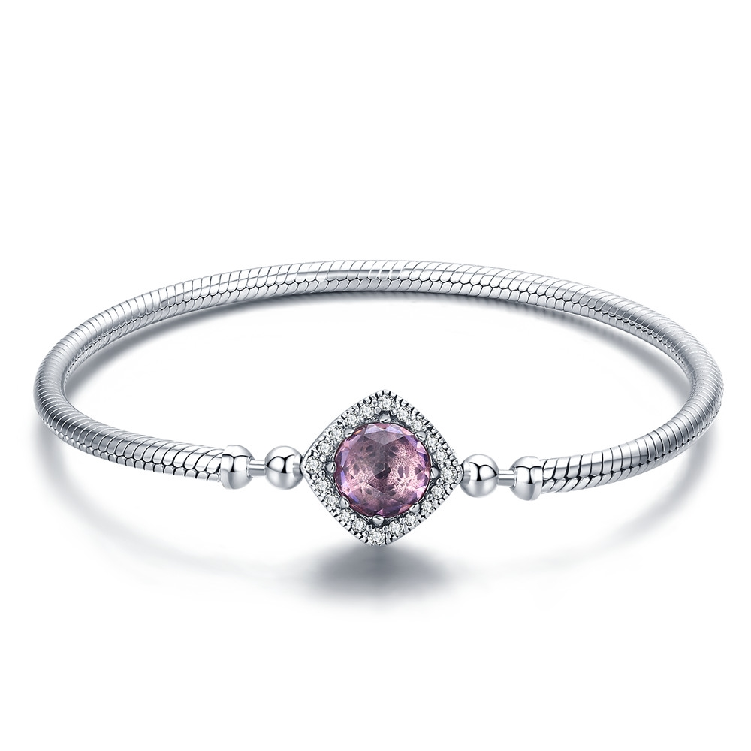 | SCB052-17 | 粉红天使-925银手链/手镯 | 小草+S925 | 925银+氧化+镀白金+锆石 | 15.6 | 链长17cm链宽0.3cm高宽1.4*1.4cm | 142 | SCB银手链/手镯
 | SCB052-18 | 粉红天使-925银手链/手镯 | 小草+S925 | 925银+氧化+镀白金+锆石 | 15.6 | 链长18cm链宽0.3cm高宽1.4*1.4cm | 142 | SCB银手链/手镯
 | SCB052-19 | 粉红天使-925银手链/手镯 | 小草+S925 | 925银+氧化+镀白金+锆石 | 15.6 | 链长19cm链宽0.3cm高宽1.4*1.4cm | 142 | SCB银手链/手镯
 | SCB052-20 | 粉红天使-925银手链/手镯 | 小草+S925 | 925银+氧化+镀白金+锆石 | 15.6 | 链长20cm链宽0.3cm高宽1.4*1.4cm | 142 | SCB银手链/手镯
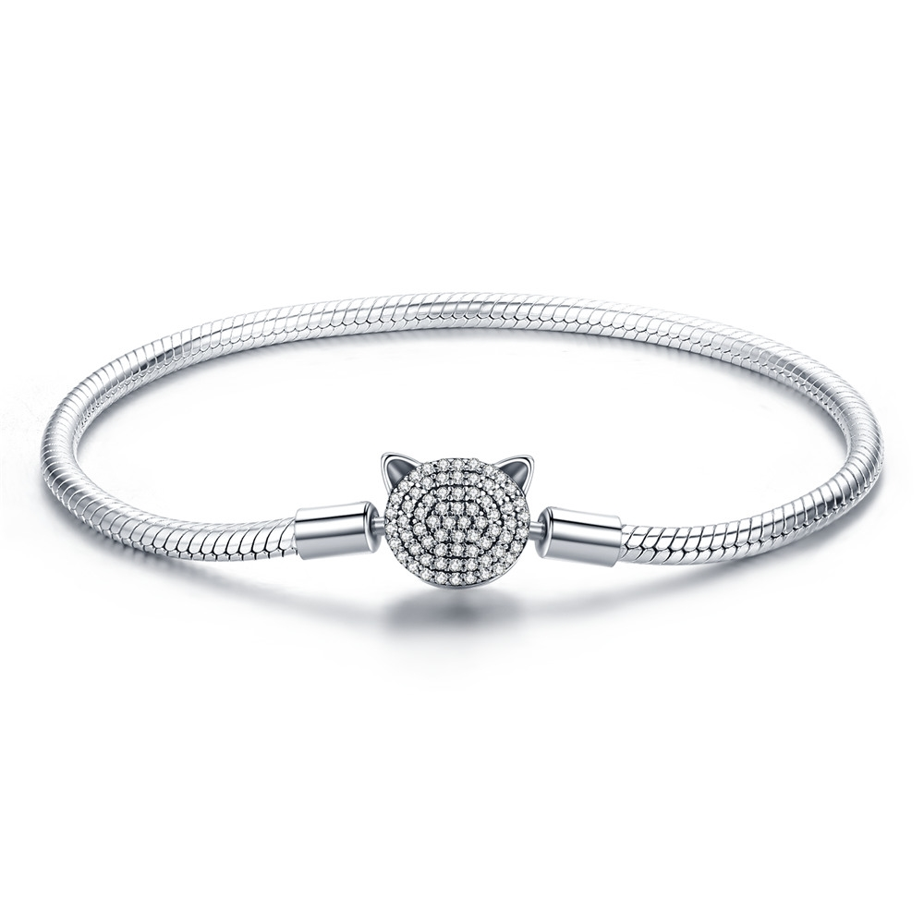 | SCB053-17 | 可爱猫咪-925银手链/手镯 | 小草+S925 | 925银+氧化+镀白金+锆石 | 13.7 | 链长17cm链宽0.3cm猫头1*1.2cm | 138 | SCB银手链/手镯
 | SCB053-18 | 可爱猫咪-925银手链/手镯 | 小草+S925 | 925银+氧化+镀白金+锆石 | 13.7 | 链长18cm链宽0.3cm猫头1*1.2cm | 138 | SCB银手链/手镯
 | SCB053-19 | 可爱猫咪-925银手链/手镯 | 小草+S925 | 925银+氧化+镀白金+锆石 | 13.7 | 链长19cm链宽0.3cm猫头1*1.2cm | 138 | SCB银手链/手镯
 | SCB053-20 | 可爱猫咪-925银手链/手镯 | 小草+S925 | 925银+氧化+镀白金+锆石 | 13.7 | 链长20cm链宽0.3cm猫头1*1.2cm | 138 | SCB银手链/手镯
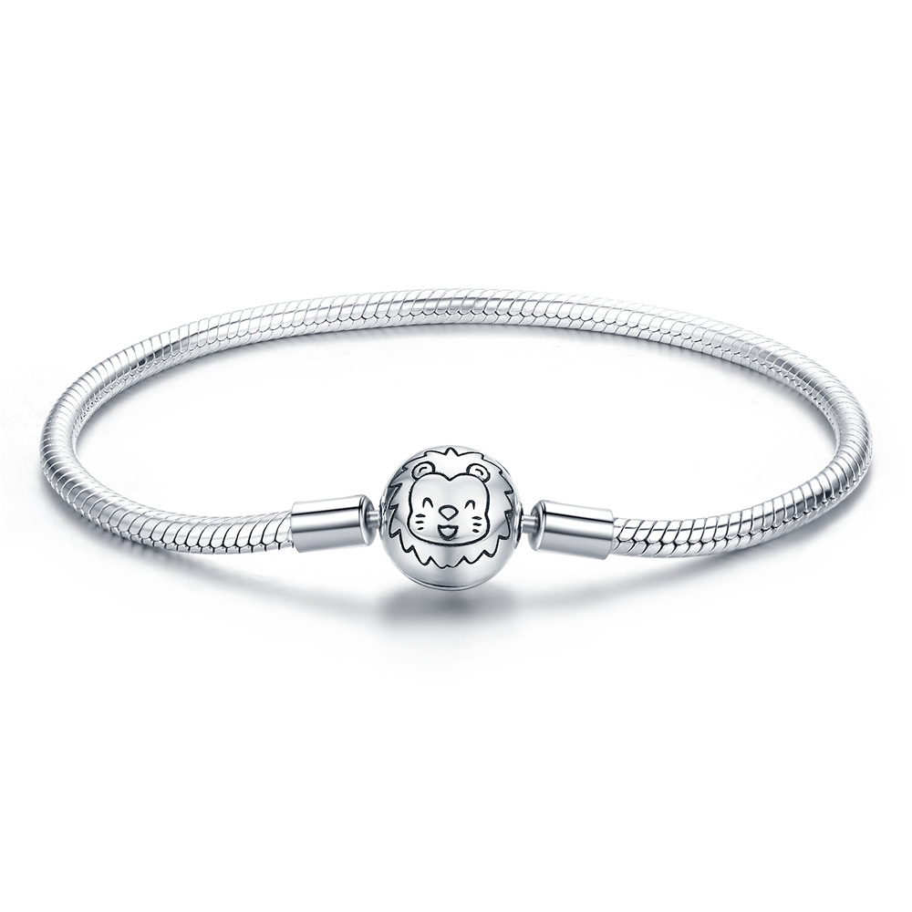 | SCB054-17 | 卡通狮子-925银手链/手镯 | 小草+S925 | 925银+氧化+镀白金 | 13.5 | 链长17cm链宽0.3cm圆球1*1cm | 118 | SCB银手链/手镯
 | SCB054-18 | 卡通狮子-925银手链/手镯 | 小草+S925 | 925银+氧化+镀白金 | 13.5 | 链长18cm链宽0.3cm圆球1*1cm | 118 | SCB银手链/手镯
 | SCB054-19 | 卡通狮子-925银手链/手镯 | 小草+S925 | 925银+氧化+镀白金 | 13.5 | 链长19cm链宽0.3cm圆球1*1cm | 118 | SCB银手链/手镯
 | SCB054-20 | 卡通狮子-925银手链/手镯 | 小草+S925 | 925银+氧化+镀白金 | 13.5 | 链长20cm链宽0.3cm圆球1*1cm | 118 | SCB银手链/手镯
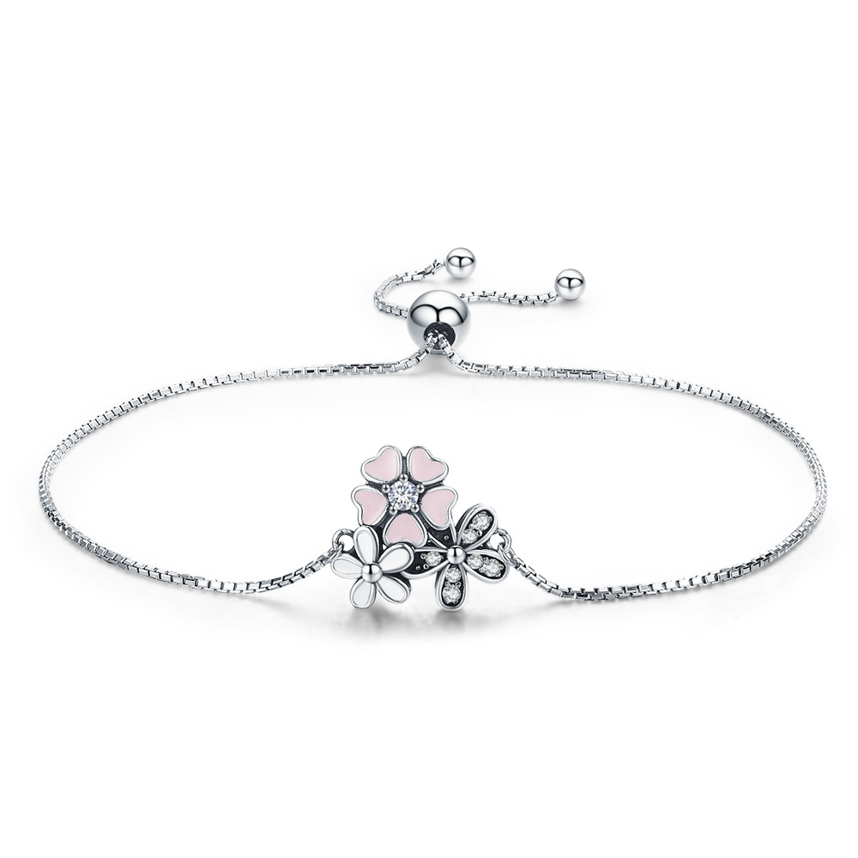 | SCB055 | 雏菊与樱花-925银手链/手镯 | 小草+S925 | 925银+氧化+滴油+锆石 | 3.6 | 高宽1.4*1.5cm链长22cm | 50 | SCB银手链/手镯
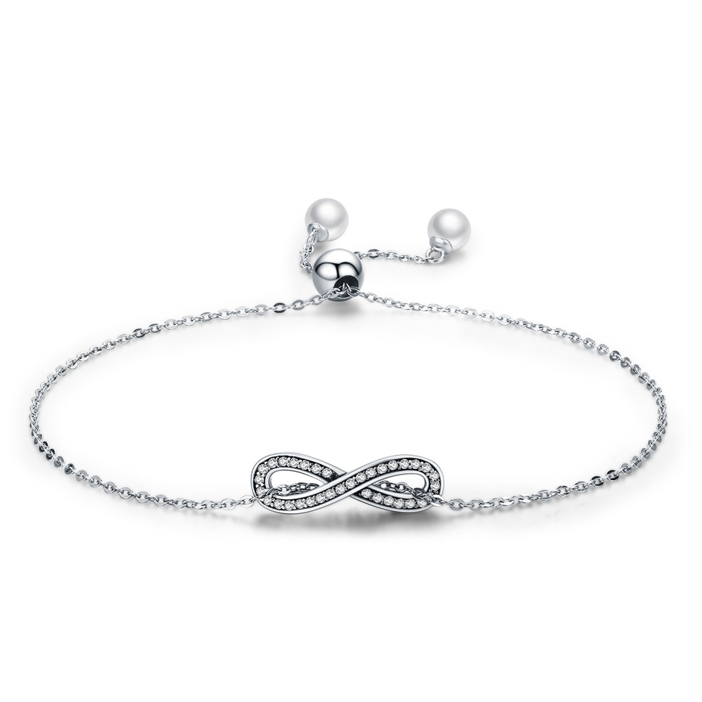 | SCB056 | 无尽优雅-925银手链/手镯 | 小草+S925 | 925银+氧化+锆石+贝珠 | 2.5 | 8字高宽0.6*2cm链长22cm | 40 | SCB银手链/手镯
 | SCB057 | 生命树-925银手链/手镯 | 小草+S925 | 925银+氧化+锆石+玻璃 | 0.1 | 外圈直径6.3cm 圈壁0.2cm单个1*1cm | 58 | SCB银手链/手镯
 | SCB058 | 璀璨星辉-925银手链/手镯 | 小草+S925 | 925银+氧化+锆石 | 3.3 | 外圈直径6cm 圈壁0.2cm单个0.7*0.7cm | 42 | SCB银手链/手镯
 | SCB059-17 | 璀璨的心-925银手链/手镯 | 小草+S925 | 925银+氧化+镀白金+锆石 | 13.6 | 外圈直径6cm 圈壁0.3cm圆形高宽1.1*1.1cm | 128 | SCB银手链/手镯
 | SCB059-18 | 璀璨的心-925银手链/手镯 | 小草+S925 | 925银+氧化+镀白金+锆石 | 13.6 | 外圈直径6cm 圈壁0.3cm圆形高宽1.1*1.1cm | 128 | SCB银手链/手镯
 | SCB059-19 | 璀璨的心-925银手链/手镯 | 小草+S925 | 925银+氧化+镀白金+锆石 | 0.1 | 外圈直径6cm 圈壁0.3cm圆形高宽1.1*1.1cm | 128 | SCB银手链/手镯
 | SCB059-20 | 璀璨的心-925银手链/手镯 | 小草+S925 | 925银+氧化+镀白金+锆石 | 13.6 | 外圈直径6cm 圈壁0.3cm圆形高宽1.1*1.1cm | 128 | SCB银手链/手镯
 | SCB060 | 星辉-925银手链 | 小草+S925 | 925银+氧化+锆石 | 2.05 | 高宽1.3*1.7cm链长22cm | 40 | SCB银手链/手镯
 | SCB061 | 野蜂飞舞-925银手链 | S925 | 925银+氧化+滴油+锆石 | 2.2 | 花高宽0.8*0.8cm链长22cm | 49 | SCB银手链/手镯
 | SCB062-17 | 精致人生-925银手链 | S925 | 925银+氧化+锆石 | 14.4 | 外圈直径6cm 圈壁0.3cm圆形高宽1.1*1.1cm | 134 | SCB银手链/手镯
 | SCB062-18 | 精致人生-925银手链 | S925 | 925银+氧化+锆石 | 14.4 | 外圈直径6cm 圈壁0.3cm圆形高宽1.1*1.1cm | 134 | SCB银手链/手镯
 | SCB062-19 | 精致人生-925银手链 | S925 | 925银+氧化+锆石 | 14.4 | 外圈直径6cm 圈壁0.3cm圆形高宽1.1*1.1cm | 134 | SCB银手链/手镯
 | SCB062-20 | 精致人生-925银手链 | S925 | 925银+氧化+锆石 | 14.4 | 外圈直径6cm 圈壁0.3cm圆形高宽1.1*1.1cm | 134 | SCB银手链/手镯
 | SCB063 | 美丽母亲-925银手链 | 小草+S925 | 925银+氧化+锆石+贝珠 | 3.5 | 链长22cm高宽0.8*2.4cm | 55 | SCB银手链/手镯
 | SCB064 | 《法斗乐园》-925银手链 | 小草+S925 | 925银+镀白金+滴油 | 2.3 | 链长22cm高宽1.3*1.3cm | 42 | SCB银手链/手镯
 | SCB065-17 | 春之花-925银手链 | 小草+S925 | 925银+氧化+滴油+锆石 | 14.6 | 外圈直径6cm 圈壁0.3cm高宽1.4*1.4cm | 130 | SCB银手链/手镯
 | SCB065-18 | 春之花-925银手链 | 小草+S925 | 925银+氧化+滴油+锆石 | 14.6 | 外圈直径6cm 圈壁0.3cm高宽1.4*1.4cm | 130 | SCB银手链/手镯
 | SCB065-19 | 春之花-925银手链 | 小草+S925 | 925银+氧化+滴油+锆石 | 14.6 | 外圈直径6cm 圈壁0.3cm高宽1.4*1.4cm | 130 | SCB银手链/手镯
 | SCB065-20 | 春之花-925银手链 | 小草+S925 | 925银+氧化+滴油+锆石 | 14.6 | 外圈直径6cm 圈壁0.3cm高宽1.4*1.4cm | 130 | SCB银手链/手镯
 | SCB066-17 | 家庭之树-925银手链 | 小草+S925 | 925银+氧化 | 14 | 外圈直径6cm 圈壁0.3cm高宽1.1*1.1cm | 121 | SCB银手链/手镯
 | SCB066-18 | 家庭之树-925银手链 | 小草+S925 | 925银+氧化 | 14 | 外圈直径6cm 圈壁0.3cm高宽1.1*1.1cm | 121 | SCB银手链/手镯
 | SCB066-19 | 家庭之树-925银手链 | 小草+S925 | 925银+氧化 | 14 | 外圈直径6cm 圈壁0.3cm高宽1.1*1.1cm | 121 | SCB银手链/手镯
 | SCB066-20 | 家庭之树-925银手链 | 小草+S925 | 925银+氧化 | 14 | 外圈直径6cm 圈壁0.3cm高宽1.1*1.1cm | 121 | SCB银手链/手镯
 | SCB067-17 | 可爱猫头鹰-925银手链 | 小草+S925 | 925银+氧化+锆石 | 15.3 | 外圈直径6cm 圈壁0.3cm高宽1.2*1.1cm | 137 | SCB银手链/手镯
 | SCB067-18 | 可爱猫头鹰-925银手链 | 小草+S925 | 925银+氧化+锆石 | 15.3 | 外圈直径6cm 圈壁0.3cm高宽1.2*1.1cm | 137 | SCB银手链/手镯
 | SCB067-19 | 可爱猫头鹰-925银手链 | 小草+S925 | 925银+氧化+锆石 | 15.3 | 外圈直径6cm 圈壁0.3cm高宽1.2*1.1cm | 137 | SCB银手链/手镯
 | SCB067-20 | 可爱猫头鹰-925银手链 | 小草+S925 | 925银+氧化+锆石 | 15.3 | 外圈直径6cm 圈壁0.3cm高宽1.2*1.1cm | 137 | SCB银手链/手镯
 | SCB068-17 | 春天的气息-925银手链 | 小草+S925 | 925银+氧化+滴油+锆石 | 15.8 | 外圈直径6cm 圈壁0.3cm高宽1.2*1.1cm | 142 | SCB银手链/手镯
 | SCB068-18 | 春天的气息-925银手链 | 小草+S925 | 925银+氧化+滴油+锆石 | 15.8 | 外圈直径6cm 圈壁0.3cm高宽1.2*1.1cm | 142 | SCB银手链/手镯
 | SCB068-19 | 春天的气息-925银手链 | 小草+S925 | 925银+氧化+滴油+锆石 | 15.8 | 外圈直径6cm 圈壁0.3cm高宽1.2*1.1cm | 142 | SCB银手链/手镯
 | SCB069 | 精灵羽翼-925银手链/手镯 | 小草+S925 | 925银+氧化+锆石 | 3.2 | 链长22cm高宽1.4*0.6cm | 56 | SCB银手链/手镯
 | SCB070 | 我是猫控-925银手链/手镯 | 小草+S925 | 925银+氧化 | 3.2 | 链长22cm猫2*1cm脚印0.8*0.8cm圆盘0.7*0.7cm | 45 | SCB银手链/手镯
 | SCB071 | 温柔女神-925银手链/手镯 | 小草+S925 | 925银+氧化+淡水珠 | 3.2 | 链长22cm高宽0.9*2.3cm | 40 | SCB银手链/手镯
 | SCB072 | 魔法之眼-925银手链/手镯 | 小草+S925 | 925银+氧化+锆石 | 3.5 | 链长22cm高宽0.9*1.9cm小圆0.9*0.9cm | 60 | SCB银手链/手镯
 | SCB074 | 树叶的聆听-925银手链/手镯 | 小草+S925 | 925银+镀白金+锆石 | 2 | 链长22cm高宽1.1*2.3cm | 38 | SCB银手链/手镯
 | SCB075-17 | 可爱法斗-925银手链 | 小草+S925 | 925银+氧化+滴油 | 13.7 | 外圈直径6cm 圈壁0.3cm高宽1.1*1.1cm | 111 | SCB银手链/手镯
 | SCB075-18 | 可爱法斗-925银手链 | 小草+S925 | 925银+氧化+滴油 | 14.3 | 外圈直径6cm 圈壁0.3cm高宽1.1*1.1cm | 114 | SCB银手链/手镯
 | SCB075-19 | 可爱法斗-925银手链 | 小草+S925 | 925银+氧化+滴油 | 14.9 | 外圈直径6cm 圈壁0.3cm高宽1.1*1.1cm | 117.9 | SCB银手链/手镯
 | SCB076 | 宠爱-925银手链 | S925 | 925银+氧化+锆石 | 2.6 | 链长22cm高宽1.1*1.8cm | 42 | SCB银手链/手镯
 | SCB077 | 独角兽记忆-925银手链 | S925 | 925银+氧化+滴油 | 0.1 | 链长22cm高宽1.3*2.6cm | 38 | SCB银手链/手镯
 | SCB078 | 捕梦网-925银手链 | S925 | 925银+氧化+锆石 | 3.2 | 链长22cm高宽2.5*1.8cm | 47 | SCB银手链/手镯
 | SCB080-17 | 星空-925银手链 | 小草+S925 | 925银+氧化+锆石 | 8.7 | 外圈直径6cm 圈壁0.3cm高宽1.1*1.1cm | 83 | SCB银手链/手镯
 | SCB080-19 | 星空-925银手链 | 小草+S925 | 925银+氧化+锆石 | 9.4 | 外圈直径6cm 圈壁0.3cm高宽1.1*1.1cm | 87 | SCB银手链/手镯
 | SCB081 | 日月光辉-925银手链 | 小草+S925 | 925银+镀白金+锆石 | 0.1 | 链长21cm太阳0.8*1.2cm月亮0.8*0.8 | 35 | SCB银手链/手镯
 | SCB082 | 独角兽记忆-925银手链 | 小草+S925 | 925银+氧化+滴油 | 7.6 | 外圈直径6.1cm 圈壁0.3cm高宽1*2.5cm | 78.24 | SCB银手链/手镯
 | SCB083-17 | 独角兽记忆-925银手链 | 小草+S925 | 925银+氧化+滴油 | 14.5 | 外圈直径6.3cm 圈壁0.3cm高宽1.1*1.1cm | 125.76 | SCB银手链/手镯
 | SCB083-18 | 独角兽记忆-925银手链 | 小草+S925 | 925银+氧化+滴油 | 15 | 外圈直径6.3cm 圈壁0.3cm高宽1.1*1.1cm | 128.8 | SCB银手链/手镯
 | SCB083-19 | 独角兽记忆-925银手链 | 小草+S925 | 925银+氧化+滴油 | 15.5 | 外圈直径6.3cm 圈壁0.3cm高宽1.1*1.1cm | 131.84 | SCB银手链/手镯
 | SCB084 | 雏菊-925银手链 | 小草+S925 | 925银+镀白金 +锆石 | 2.5 | 链长22cm高宽0.7*1.9cm | 47.8 | SCB银手链/手镯
 | SCB085 | 法国斗牛犬-925银手链 | 小草+S925 | 925银+氧化 +滴油+镀白金 | 4.2 | 链长22cm高宽1*0.9cm | 54.9 | SCB银手链/手镯
 | SCB086 | 简约之美-925银手链 | 小草+S925 | 925银+镀白金 +锆石 | 2.51 | 链长22cm | 43 | SCB银手链/手镯
 | SCB087 | 魅力无界-925银手链 | 小草+S925 | 925银+镀白金 +锆石 | 3.91 | 链长22cm高宽0.8*2.3cm | 63.1 | SCB银手链/手镯
 | SCB088 | 恶魔之眼-SCB银手链 | 小草+S925 | 925银+镀白金+锆石 | 6.5 | 链长22cm高宽1*1cm | 84 | SCB银手链/手镯
 | SCB089 | 守护之眼-925银手链 | 小草+S925 | 925银+镀白金+锆石 | 3.25 | 链长22cm高宽0.9*2.2cm | 46 | SCB银手链/手镯
 | SCB090 | 甜心-925银手链 | 小草+S925 | 925银+镀白金+锆石 | 3.57 | 高宽0.6*0.5cm | 48 | SCB银手链/手镯
 | SCB091 | 心心相印-S925银手链 | 小草+S925 | 925银+氧化+锆石 | 4.54 | 高宽0.7*0.7cm | 53 | SCB银手链/手镯
 | SCB092 | 爱无止境-S925银手链 | 小草+S925 | 925银+氧化+锆石 | 0.1 | 高宽1.4*1.5cm链长18.5cm | 60 | SCB银手链/手镯
 | SCB093 | 独角兽记忆-S925银手链 | 小草+S925 | 925银+镀白金+锆石+滴油 | 14.5 | 链长22cm | 150 | SCB银手链/手镯
 | SCB096 | 萌宠爪痕-925银手链 | 小草+S925 | 925银+镀白金 | 3.2 | 链长：22cm 高宽：0.7*1 | 41
 | SCB097 | 简约之美-S925银手链 | 小草+S925 | 925银+电镀玫瑰金+锆石 | 2.4 | 链长：20cm | 34 | SCB银手链/手镯
 | SCB098 | 闪耀童话-S925银手链 | S925 | 925银+镀白金+锆石 | 3.93 | 链长：22cm 高宽：0.9*0.9 | 52 | SCB银手链/手镯
 | SCB100 | 简约优雅-S925银手链 | S925 | 925银+镀白金+锆石 | 2.54 | 链长：22cm | 36 | SCB银手链/手镯
 | SCB101 | 瓢虫的冒险-S925银手链 | 小草+S925 | 925银+氧化+滴油+锆石 | 0.1 | 链长：22cm高宽：1.5*2.1cm | 50 | SCB银手链/手镯
 | SCB102 | 呆萌猫咪-S925银手链 | S925 | 925银+氧化 | 1.49 | 链长：20cm高宽：1.1*1.4cm | 25 | SCB银手链/手镯
 | SCB103 | 简约精灵-S925银手链 | S925 | 925银+镀白金+锆石 | 1.8 | 链长：22cm | 31 | SCB银手链/手镯
 | SCB104 | 蜜蜂物语-S925银手链 | S925 | 925银+氧化+锆石 | 6.5 | 外圈直径6.5cm 圈壁0.2cm单个1.5*1.7cm | 69 | SCB银手链/手镯
 | SCB105-17 | 永恒的爱-S925银手链 | 小草+S925 | 925银+氧化 | 0.1 | 外圈直径5.8cm 圈壁0.3cm单个1.0*1.0cm | 92 | SCB银手链/手镯
 | SCB105-19 | 永恒的爱-S925银手链 | 小草+S925 | 925银+氧化 | 0.1 | 外圈直径6.3cm圈壁0.3cm单个1.0*1.0cm | 92 | SCB银手链/手镯
 | SCB106 | 独角兽记忆-SCB银手链 | 小草+S925 | 925银+氧化+滴油 | 2.6 | 链长：22cm高宽：1.5*1.0cm | 42 | SCB银手链/手镯
 | SCB107 | 璀璨星空-SCB银手链 | S925 | 925银+镀白金 | 2.4 | 链长：19cm高宽：1.1*0.8cm | 41 | SCB银手链/手镯
 | SCB108 | 甜美蝴蝶结-SCB银手链 | 小草+S925 | 925银+氧化+锆石 | 6.5 | 链长：19cm 圈壁0.3cm单个宽2.0cm | 74 | SCB银手链/手镯
 | SCB109 | 璀璨星月-SCB银手链 | 小草+S925 | 925银+氧化+锆石 | 6.7 | 链长：19cm圈壁0.3cm | 77 | SCB银手链/手镯
 | SCB110 | 几何光辉-SCB银手链 | 小草+S925 | 925银+镀白金+锆石 | 4.9 | 链长：23cm单个0.3*0.3cm | 59 | SCB银手链/手镯
 | SCB111 | 捕梦网-SCB银手链 | 小草+S925 | 925银+氧化+锆石 | 2.7 | 链长：23cm单个1.8*1.3cm | 40 | SCB银手链/手镯
 | SCB112 | 希望-S925银手链 | S925 | 925银+镀白金+合成猫眼 | 1.6 | 链长：15.5-18cm高宽：1.3*2.1cm | 29 | SCB银手链/手镯
 | SCB113-17 | 神秘魔法-925银手链/手镯 | 小草+S925 | 925银+氧化+锆石+真皮 | 5.6 | 圈壁0.3cm单个1.1*1.1cm | 58 | SCB银手链/手镯
 | SCB113-18 | 神秘魔法-925银手链/手镯 | 小草+S925 | 925银+氧化+锆石+真皮 | 5.6 | 圈壁0.3cm单个1.1*1.1cm | 58 | SCB银手链/手镯
 | SCB113-19 | 神秘魔法-925银手链/手镯 | 小草+S925 | 925银+氧化+锆石+真皮 | 5.6 | 圈壁0.3cm单个1.1*1.1cm | 58 | SCB银手链/手镯
 | SCB114-17 | 少女心-925银手链/手镯 | 小草+S925 | 925银+氧化+锆石+真皮 | 4.8 | 圈壁0.3cm单个1.1*1.1cm | 54 | SCB银手链/手镯
 | SCB114-18 | 少女心-925银手链/手镯 | 小草+S925 | 925银+氧化+锆石+真皮 | 4.8 | 圈壁0.3cm单个1.1*1.1cm | 54 | SCB银手链/手镯
 | SCB114-19 | 少女心-925银手链/手镯 | 小草+S925 | 925银+氧化+锆石+真皮 | 4.8 | 圈壁0.3cm单个1.1*1.1cm | 54 | SCB银手链/手镯
 | SCB116 | 铺梦网-925银手链 | 小草+S925 | 925银+镀白金+锆石 | 5 | 链长：19cm 圈壁0.2cm单个高1.5cm | 59 | SCB银手链/手镯
 | SCB117 | 女人心-925银手链 | 小草+S925 | 925银+镀白金+锆石 | 4.3 | 链长：19cm 圈壁0.2cm单个高0.9cm | 53 | SCB银手链/手镯
 | SCB801-17 | 日月星辉-925银串珠手链 | 无字印 | 925银 | 22.42 | 长度17CM粗：0.3CM | 286 | SCB银手链/手镯
 | SCB801-19 | 日月星辉-925银串珠手链 | 无字印 | 925银 | 22.42 | 长度19CM粗：0.3CM | 286 | SCB银手链/手镯
 | SCB802-17 | 美丽装扮-925银串珠手链 | 无字印 | 925银 | 25.58 | 长度17CM粗：0.3CM | 296 | SCB银手链/手镯
 | SCB802-19 | 美丽装扮-925银串珠手链 | 无字印 | 925银 | 25.58 | 长度19CM粗：0.3CM | 296 | SCB银手链/手镯
 | SCB803-17 | 浪漫爱情-925银串珠手链 | 无字印 | 925银 | 26.36 | 长度17CM粗：0.3CM | 376 | SCB银手链/手镯
 | SCB803-19 | 浪漫爱情-925银串珠手链 | 无字印 | 925银 | 26.36 | 长度19CM粗：0.3CM | 376 | SCB银手链/手镯
 | SCB804-17 | 暖春-925银串珠手链 | 无字印 | 925银 | 22.16 | 长度17CM粗：0.3CM | 260 | SCB银手链/手镯
 | SCB804-19 | 暖春-925银串珠手链 | 无字印 | 925银 | 22.16 | 长度19CM粗：0.3CM | 260 | SCB银手链/手镯
 | SCB805-17 | 自然之韵-929银串珠手链 | 无字印 | 925银 | 24.99 | 长度17CM粗：0.3CM | 281 | SCB银手链/手镯
 | SCB805-19 | 自然之韵-925银串珠手链 | 无字印 | 925银 | 24.99 | 长度19CM粗：0.3CM | 281 | SCB银手链/手镯
 | SCB806-17 | 蝶恋花-925银串珠手链 | 无字印 | 925银 | 29.56 | 长度17CM粗：0.3CM | 364 | SCB银手链/手镯
 | SCB806-19 | 蝶恋花-925银串珠手链 | 无字印 | 925银 | 29.56 | 长度19CM粗：0.3CM | 364 | SCB银手链/手镯
 | SCB807-17 | 致母爱-925银串珠手链 | 无字印 | 925银 | 27.61 | 长度17CM粗：0.3CM | 338 | SCB银手链/手镯
 | SCB807-19 | 致母爱-925银串珠手链 | 无字印 | 925银 | 27.61 | 长度19CM粗：0.3CM | 338 | SCB银手链/手镯
 | SCB808-17 | 可爱萌宠-925银串珠手链 | 无字印 | 925银 | 27.43 | 长度17CM粗：0.3CM | 285 | SCB银手链/手镯
 | SCB808-19 | 可爱萌宠-925银串珠手链 | 无字印 | 925银 | 27.43 | 长度19CM粗：0.3CM | 285 | SCB银手链/手镯
 | SCB809-17 | 缤纷梦境-925银串珠手链 | 无字印 | 925银 | 21.48 | 长度17CM粗：0.3CM | 275 | SCB银手链/手镯
 | SCB809-19 | 缤纷梦境-925银串珠手链 | 无字印 | 925银 | 21.48 | 长度19CM粗：0.3CM | 275 | SCB银手链/手镯
 | SCB810-17 | 我爱我家-925银串珠手链 | 无字印 | 925银 | 29.46 | 长度17CM粗：0.3CM | 384 | SCB银手链/手镯
 | SCB810-19 | 我爱我家-925银串珠手链 | 无字印 | 925银 | 29.46 | 长度19CM粗：0.3CM | 384 | SCB银手链/手镯
 | SCB811-17 | 真爱密钥-925银串珠手链 | 无字印 | 925银 | 21.97 | 长度17CM粗：0.3CM | 264 | SCB银手链/手镯
 | SCB811-19 | 真爱密钥-925银串珠手链 | 无字印 | 925银 | 21.97 | 长度19CM粗：0.3CM | 264 | SCB银手链/手镯
 | SCB812-17 | 四叶草-925银串珠手链 |  | 925银 | 14 | 长度17CM粗：0.3CM | 184 | SCB银手链/手镯
 | SCB812-19 | 四叶草-925银串珠手链 |  | 925银 | 14 | 长度19CM粗：0.3CM | 187 | SCB银手链/手镯
 | SCB813-17 | 海底世界-925银串珠手链 |  | 925银 | 15.5 | 长度17CM粗：0.3CM | 188 | SCB银手链/手镯
 | SCB813-19 | 海底世界-925银串珠手链 |  | 925银 | 15.5 | 长度19CM粗：0.3CM | 193 | SCB银手链/手镯
 | SCB814-17 | 魔法森林-925银串珠手链 |  | 925银 | 22.5 | 长度17CM粗：0.3CM | 253 | SCB银手链/手镯
 | SCB814-19 | 魔法森林-925银串珠手链 |  | 925银 | 22.5 | 长度19CM粗：0.3CM | 253 | SCB银手链/手镯
 | SCB815-17 | 亲情告白-925银串珠手链 |  | 925银 | 13.2 | 长度17CM粗：0.3CM | 170 | SCB银手链/手镯
 | SCB815-19 | 亲情告白-925银串珠手链 |  | 925银 | 13.2 | 长度19CM粗：0.3CM | 170 | SCB银手链/手镯
 | SCB816-17 | 桃花运-925银串珠手链 |  | 925银 | 10.5 | 长度17CM粗：0.3CM | 155 | SCB银手链/手镯
 | SCB816-19 | 桃花运-925银串珠手链 |  | 925银 | 10.5 | 长度19CM粗：0.3CM | 155 | SCB银手链/手镯
 | SCB817-17 | 承诺-925银串珠手链 |  | 925银 | 12.7 | 长度17CM粗：0.3CM | 163 | SCB银手链/手镯
 | SCB817-19 | 承诺-925银串珠手链 |  | 925银 | 12.7 | 长度19CM粗：0.3CM | 163 | SCB银手链/手镯
 | SCB818-17 | 热带雨林-925银串珠手链 |  | 925银 | 22.1 | 长度17CM粗：0.3CM | 272 | SCB银手链/手镯
 | SCB818-19 | 热带雨林-925银串珠手链 |  | 925银 | 22.1 | 长度19CM粗：0.3CM | 272 | SCB银手链/手镯
 | SCB819-17 | 勇敢之行-925银串珠手链 |  | 925银 | 9.3 | 长度17CM粗：0.3CM | 113 | SCB银手链/手镯
 | SCB819-19 | 勇敢之行-925银串珠手链 |  | 925银 | 9.3 | 长度19CM粗：0.3CM | 113 | SCB银手链/手镯
 | SCB820-17 | 承诺-925银串珠手链 |  | 925银 | 12.7 | 长度17CM粗：0.3CM | 150 | SCB银手链/手镯
 | SCB820-19 | 承诺-925银串珠手链 |  | 925银 | 12.7 | 长度19CM粗：0.3CM | 150 | SCB银手链/手镯
 | SCB821-17 | 精灵后花园-925银串珠手链 |  | 925银 | 30.1 | 长度17CM粗：0.3CM | 280 | SCB银手链/手镯
 | SCB821-19 | 精灵后花园-925银串珠手链 |  | 925银 | 30.1 | 长度19CM粗：0.3CM | 280 | SCB银手链/手镯
 | SCB822-17 | 樱花-925银串珠手链 |  | 925银 | 12 | 长度17CM粗：0.3CM | 141 | SCB银手链/手镯
 | SCB822-19 | 樱花-925银串珠手链 |  | 925银 | 12 | 长度19CM粗：0.3CM | 141 | SCB银手链/手镯

